06_U01検索
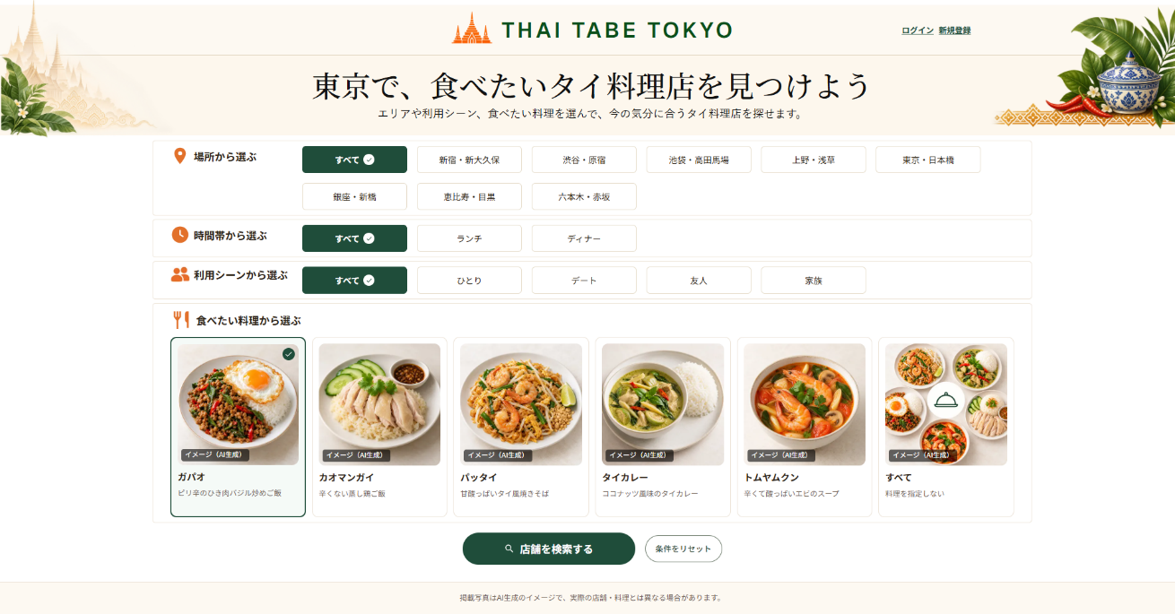

U01 トップ・店舗検索画面
利用者が迷わず条件を選び、店舗検索を開始する画面

画面構成
表示順 | エリア | 表示内容・操作
1 | ヘッダー | THAI TABE TOKYOロゴ＋認証状態に応じた導線。未ログイン時は「ログイン」「新規登録」、ログイン時はログイン中である旨と「ログアウト」を表示する。詳細は10_画面設計ガイドの共通ヘッダー仕様を参照
2 | メインメッセージ | 東京で、食べたいタイ料理店を見つけよう
3 | 説明文 | エリアや利用シーン、食べたい料理を選んで、今の気分に合うタイ料理店を探せます。
4 | 場所 | エリア選択ボタン
5 | 時間帯 | ランチ・ディナー選択ボタン
6 | 利用シーン | ひとり・デート・友人・家族選択ボタン
7 | 食べたい料理 | 写真・料理名・説明付き料理カード
8 | 操作 | 店舗を検索する／条件をリセット

レスポンシブ・操作仕様
項目 | PC版 | スマホ版
条件ボタン | 横方向に整理して表示 | 原則2列で表示
料理カード | 複数列で一覧表示 | 2列で表示
選択状態 | 色・枠線・チェックで明示 | PC版と同じルール
検索ボタン | 条件選択欄の下に表示 | タップしやすい幅で表示

画面イメージ貼付欄
番号付きPC版画面図 貼付欄 （項目IDを画像内に表示したPNGを手動で挿入） |  | 番号付きスマホ版画面図 貼付欄 375px → Capture full size screenshot （項目IDを画像内に表示したPNGを手動で挿入）

07_U02結果一覧
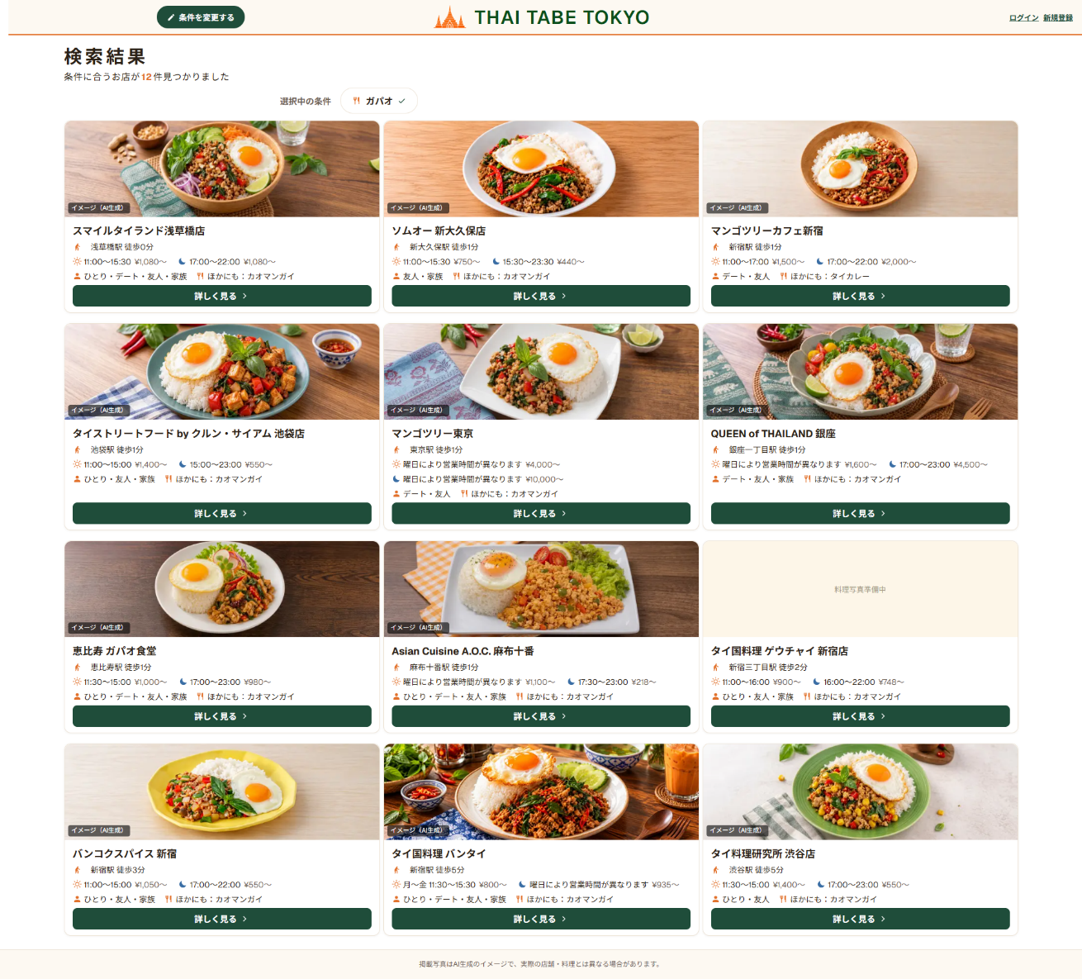

U02 店舗検索結果一覧画面
選択条件に合う店舗を短時間で比較する画面

画面上部
項目 | 仕様
タイトル | 検索結果
件数 | 条件に合う店舗数を表示する
選択中の条件 | 『すべて』以外で選択中のエリア・時間帯・利用シーン・食べたい料理をタグ表示する。各タグは、エリア＝オレンジ色の位置アイコン、ランチ＝オレンジ色の太陽アイコン、ディナー＝青色の三日月アイコン、利用シーン＝オレンジ色の人物アイコン、料理＝オレンジ色のフォーク・ナイフアイコンを左側に表示し、右側に緑色のチェックを表示する
操作 | 条件を変更する
表示順 | 最寄り駅からの徒歩時間が短い順。同じ場合はstore_idの昇順（登録順）
共通ヘッダー | THAI TABE TOKYOロゴ＋認証状態に応じた導線。未ログイン時は「ログイン」「新規登録」、ログイン時はログイン中である旨と「ログアウト」を表示する。THAI TABE TOKYOロゴはクリックでU01トップ画面（/）へ遷移するリンクとし、ホバー時に少し浮いて（translateY(-2px)程度）軽い影が表示され、キーボードでフォーカスした際はfocus-visibleによる表示枠を表示する。詳細は10_画面設計ガイドを参照

店舗カード
表示順 | 項目 | 表示ルール
1 | 料理写真 | 代表料理写真の1枚目を表示。店舗料理写真が未登録の場合は、実物写真と誤認されない共通の「料理写真準備中」という文字を表示する。提供中料理自体がない場合も同じ「料理写真準備中」という文字を表示する
2 | 店名 | カード内で目立つ文字サイズ
3 | 最寄り駅・徒歩 | 例：新宿駅 徒歩5分
4 | 営業時間 | 選択中の時間帯に対応する営業時間を表示する。時間帯が『すべて』の場合はランチ・ディナー両方を表示し、PC版は基本1段で表示し、横幅に収まらない場合は2段に折り返してカード枠外にはみ出さないようにし、スマホ版は昼・夜を上下2段にする。昼はオレンジ色の線画太陽アイコン、夜は青色の三日月アイコンを使用し、絵文字は使用しない
5 | 価格帯 | 各営業時間に続けて対応する最低価格を表示する。時間帯が『すべて』の場合、PC版は［昼アイコン］11:30～15:00 ¥1,000～ ［夜アイコン］17:00～22:00 ¥2,500～を基本1段で表示し、横幅に収まらない場合は2段に折り返してカード枠外にはみ出さないようにし、スマホ版は同じ内容を昼・夜の上下2段で表示する
6 | 利用シーン＋料理情報 | 1段表示。文言『利用シーン：』は付けず、人物アイコンの後に値だけを表示する。料理選択時：［人物アイコン］ひとり・友人 ［料理アイコン］ほかにも：パッタイ（選択料理を除く提供中料理から店舗内表示順の先頭1件）／料理が『すべて』：［人物アイコン］ひとり・友人 ［料理アイコン］主な料理：ガパオ・パッタイ。該当する追加料理がない場合は『ほかにも』を表示しない。固定アイコンを使用し、絵文字は使用しない
7 | 詳しく見る | U03へ移動

重複表示を避けるルール
対象 | ルール
エリア | 上部の選択条件に表示するため、店舗カードには表示しない
選択中の料理 | 上部の選択条件に表示するため、店舗カードには繰り返さない
ほかの料理 | 選択中の料理を除く提供中料理から、店舗内表示順が最初の1件を『ほかにも』として表示。該当料理がない場合は項目を表示しない
料理が『すべて』 | 店舗が主な料理として設定した順に最大2件を『主な料理』として表示

レスポンシブ
PC版 |  |  | スマホ版
店舗カードを3列で表示。料理写真をカード上部、店舗情報を下部に配置する。時間帯が『すべて』の場合は、昼・夜の営業時間と価格を固定アイコン付きで基本1段表示し、横幅に収まらない場合は2段に折り返してカード枠外にはみ出さない |  |  | 店舗カードを1列で表示し、料理写真をカード上部、店舗情報を下部に配置する。料理写真は横長16:9で表示枠いっぱいに表示し、object-fit: coverでトリミングする。時間帯指定時は営業時間と価格を1段、時間帯が『すべて』の場合は昼・夜を上下2段で表示する。利用シーン・料理情報はその下に1段、詳しく見るボタンは店舗情報の下部に配置する

画面イメージ貼付欄
番号付きPC版画面図 貼付欄 （項目IDを画像内に表示したPNGを手動で挿入） |  |  | 番号付きスマホ版画面図 貼付欄 （項目IDを画像内に表示したPNGを手動で挿入）

08_U03店舗詳細
U03 店舗詳細画面
料理・店舗写真・利用シーン・基本情報を確認し、行く店を決める画面

表示順
順番 | セクション | 表示内容
1 | 戻る | ← 検索結果に戻る。メモ一覧から来た場合は『← メモ一覧に戻る』、お気に入りから来た場合は『← お気に入りに戻る』を表示する
2 | メイン写真 | 店舗の外観写真を1枚表示。未登録時はロゴ入りの『店舗写真準備中』共通代替画像を表示。画面内で同じ写真を再利用しない
3 | 店舗概要 | 店名・キャッチコピー・利用シーン・辛さ対応・予約・席のタイプ・掲載情報の注記（最終確認日を含む）
4 | お店の雰囲気 | 雰囲気を伝える説明文と店内・客席写真を最大2枚表示。1枚だけなら1枚表示し、未登録なら写真欄を非表示
5 | 食べられる主な料理 | 提供中の料理を店舗内表示順に最大6件表示し、料理写真・料理名・説明を表示する。登録が6件未満なら登録分のみ表示し、料理情報がない場合はセクションを非表示。店舗料理写真が未登録の料理は、他店舗または料理マスタの写真を代替利用せず、共通の「料理写真準備中」という文字を表示する。選択中の料理に一致マーク
6 | 店舗基本情報 | 住所・最寄り駅・営業時間・定休日・価格帯・電話番号
7 | 外部リンク | 地図を見る／公式サイトを見る
共通 | ヘッダー | THAI TABE TOKYOロゴ＋認証状態に応じた導線。未ログイン時は「ログイン」「新規登録」、ログイン時はログイン中である旨と「ログアウト」を表示する。THAI TABE TOKYOロゴはクリックでU01トップ画面（/）へ遷移するリンクとし、ホバー時に少し浮いて（translateY(-2px)程度）軽い影が表示され、キーボードでフォーカスした際はfocus-visibleによる表示枠を表示する。詳細は10_画面設計ガイドを参照

店舗概要の表示例
店名 | タイキッチン サバーイ
キャッチコピー | 本格タイ料理を気軽に楽しめる、温かみのあるお店
利用シーン | ひとり・友人
辛さ対応 | 辛さ調整可
予約 | 予約可
席のタイプ | カウンター席・テーブル席
掲載情報の注記 | 掲載情報は、確認できた内容のみ表示しています。 最終確認日：YYYY年M月D日 最新情報は公式サイト等でご確認ください。

お店の雰囲気
木のぬくもりを感じる落ち着いた店内。ひとりでも入りやすく、友人との食事にも利用しやすい雰囲気です。

食べられる主な料理の表示例
状態 | 料理名 | 説明
✓ 検索条件に一致 | ガパオ | ピリ辛のひき肉バジル炒めご飯
 | パッタイ | 甘酸っぱいタイ風焼きそば

店舗基本情報の表示例
項目 | 表示例
住所 | 東京都新宿区〇〇1-2-3
最寄り駅 | 新宿駅 徒歩5分
営業時間 | ランチ 11:30～15:00／ディナー 17:00～22:00
定休日 | 月曜日
価格帯 | ランチ ¥1,000～／ディナー ¥2,500～
電話番号 | 03-1234-5678

操作・レスポンシブ仕様
項目 | 仕様
検索結果に戻る | 検索結果経由で開いた場合は、ブラウザ履歴を利用してU02へ戻り、検索条件とスクロール位置を保持する。直リンク等で検索結果経由と確認できない場合は、履歴を使わず通常の/searchへ遷移する。タイトルロゴ・ログイン・新規登録等で検索フローを離脱した場合は『検索結果から来た』情報を削除し、情報が古い場合でも誤った画面へは戻らない。メモ一覧・お気に入りから開いた場合（URLの from=notes / from=favorites）は、履歴を使わず、固定の /notes または /favorites への通常のリンクとして動作する。from が無効な値の場合は無視し、従来の動作（検索結果へ戻る）にする。戻り先のURLはユーザー入力から作らず、固定の対応表から決める
地図を見る | 外部の地図を別画面で開く
公式サイトを見る | 公式サイトを別画面で開く。公式サイトURLが未登録の場合はボタンを非表示
PC版 | 横長レイアウト。上部は外観写真と店舗概要を横並び。『食べられる主な料理』は3列×最大2段で表示
スマホ版 | 外観写真から基本情報まで1列で表示。『食べられる主な料理』の料理カードは2列×最大3段で表示

Ver.2追加：行ったお店のメモ
順番 | セクション | 表示内容
8 | 行ったお店のメモ | ログイン中のみ表示する。メモ入力欄（最大500文字）と登録・更新・削除ボタンを表示する。未ログイン時はセクション自体を表示しない

メモの仕様
項目 | 内容
保存範囲 | 1ユーザー・1店舗につき1件
文字数 | 空白のみは登録不可。前後の空白を除いて1～500文字
削除 | 削除前に確認を表示し、確認後に削除する
権限 | 本人のメモだけを表示・登録・更新・削除できる。他人のメモは表示・操作できない

画面イメージ貼付欄
番号付きPC版画面図 貼付欄 （項目IDを画像内に表示したPNGを手動で挿入） |  | 番号付きスマホ版画面図 貼付欄 （項目IDを画像内に表示したPNGを手動で挿入）
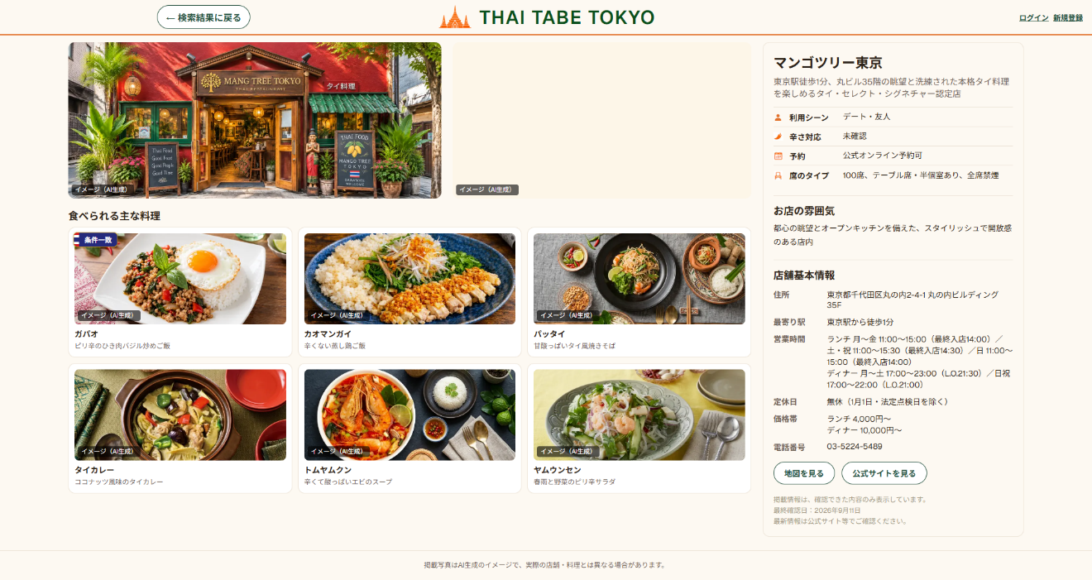

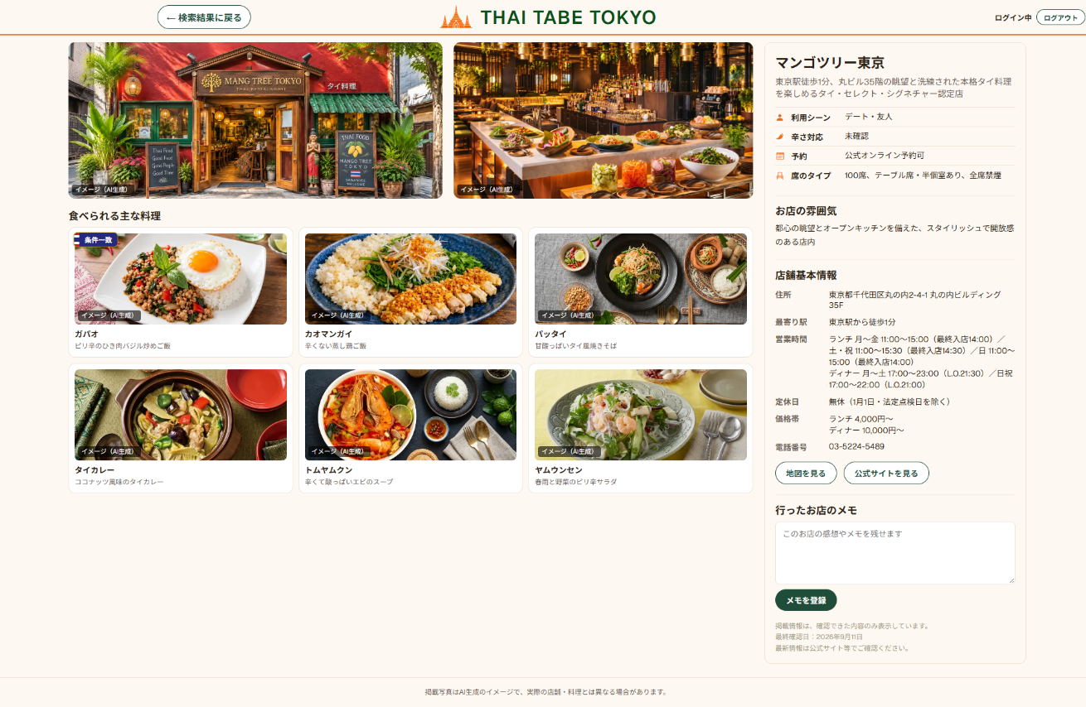

Ver.2追加：お気に入り
順番 | セクション | 表示内容
9 | お気に入り | ログイン中のみ表示する。店舗名（店舗概要）の近くに配置し、既存のレイアウトを崩さない位置・大きさとする。登録前は『♡ お気に入り』、登録後は『♥ お気に入り済み』と表示する。未ログイン時はボタンを表示せず、ログイン誘導ボタンも設けない

お気に入りの仕様
項目 | 内容
保存範囲 | 1ユーザー・1店舗につき1件
登録 | 公開中の店舗のみ新規登録できる。DBのBEFORE INSERTトリガーで登録を拒否し、Server ActionはDBの拒否を受け取って画面へエラーを返す
解除 | 確認ダイアログなしで即時に解除する。U03は表示したまま、ボタン表示だけを『♡ お気に入り』に戻す
二重送信防止 | 登録・解除の処理中は、お気に入りボタンを一時的に無効化する
失敗時 | エラーメッセージを表示し、ボタン表示は処理前の状態を維持する（DBの状態と画面表示を食い違わせない）
権限 | 本人のお気に入りだけを表示・登録・解除できる。他人のお気に入りは表示・操作できない

画面イメージ貼付欄（お気に入り）
番号付きPC版画面図 貼付欄 / （項目IDを画像内に表示したPNGを手動で挿入） |  | 番号付きスマホ版画面図 貼付欄 / （項目IDを画像内に表示したPNGを手動で挿入）

08_1_U04ログイン
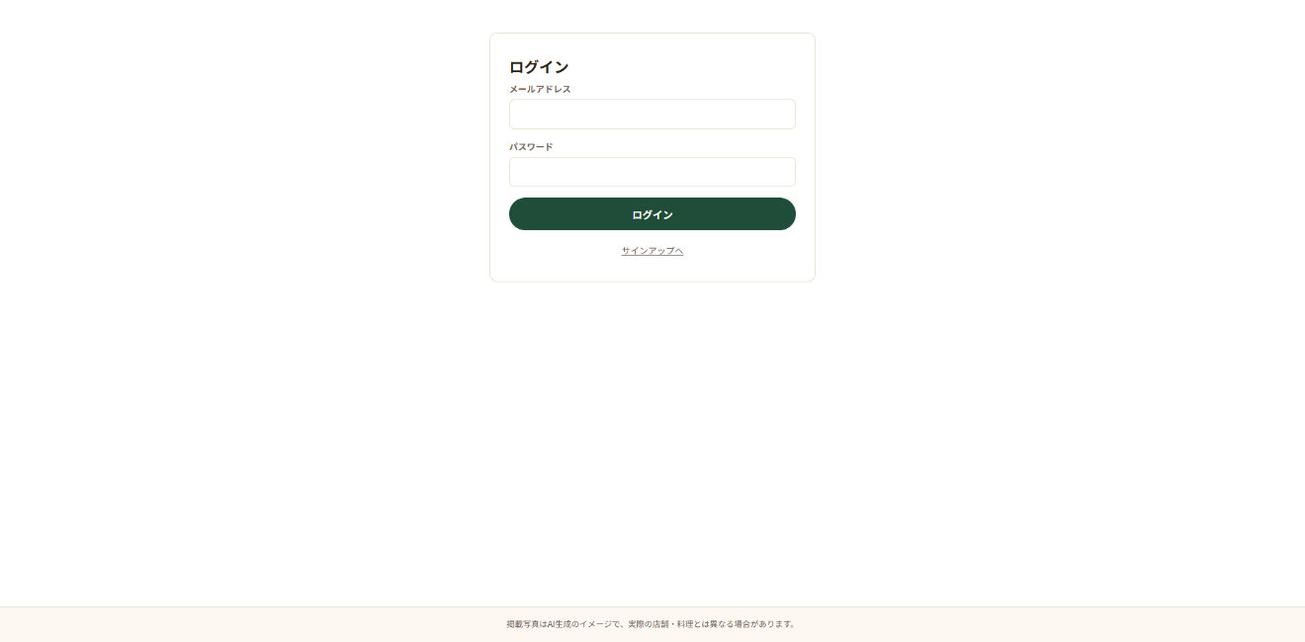
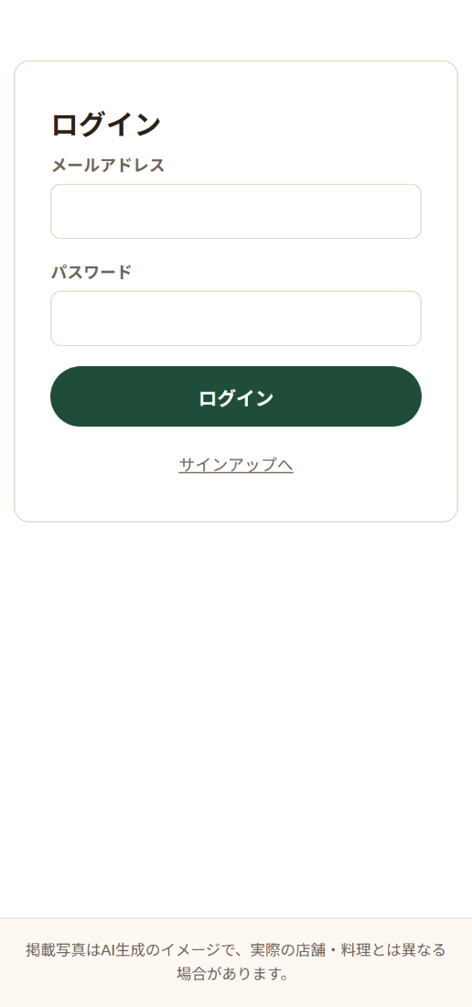
U04 ログイン画面
登録済みの利用者がメールアドレスとパスワードでログインする画面

画面構成
表示順 | エリア | 表示内容・操作
1 | 見出し | ログイン画面であることを表示する
2 | メールアドレス | email形式の入力欄。必須
3 | パスワード | password形式の入力欄。必須・8文字以上
4 | 操作 | 「ログイン」ボタン。入力内容で認証を実行する
5 | 新規登録への導線 | 「新規登録」リンクからU05 サインアップ画面へ移動する
6 | エラー表示 | 未入力または認証失敗時にエラーメッセージを表示する

レスポンシブ・操作仕様
項目 | PC版 | スマホ版
入力欄 | 縦並びで表示 | 1列でタップしやすい幅で表示
ログインボタン | 入力欄の下に表示 | 画面幅に合わせて表示
エラー表示 | フォーム付近に表示 | PC版と同じルール
ログイン成功 | 安全なアプリ内nextパスがあれば元の画面、なければU01へ移動 | PC版と同じルール
安全な遷移 | nextに外部URLが指定されてもアプリ外へリダイレクトしない | PC版と同じルール
画面間導線 | 「新規登録」からU05へ移動 | PC版と同じルール

画面イメージ貼付欄
番号付きPC版画面図 貼付欄 （項目IDを画像内に表示したPNGを手動で挿入） |  | 番号付きスマホ版画面図 貼付欄 （項目IDを画像内に表示したPNGを手動で挿入）

08_2_U05新規登録
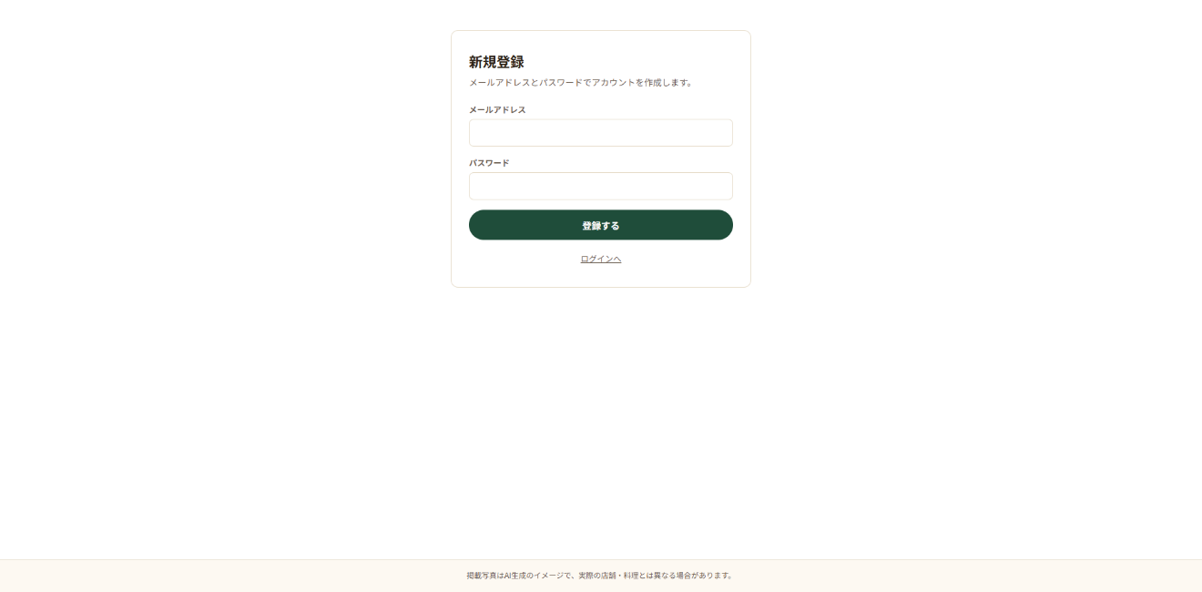
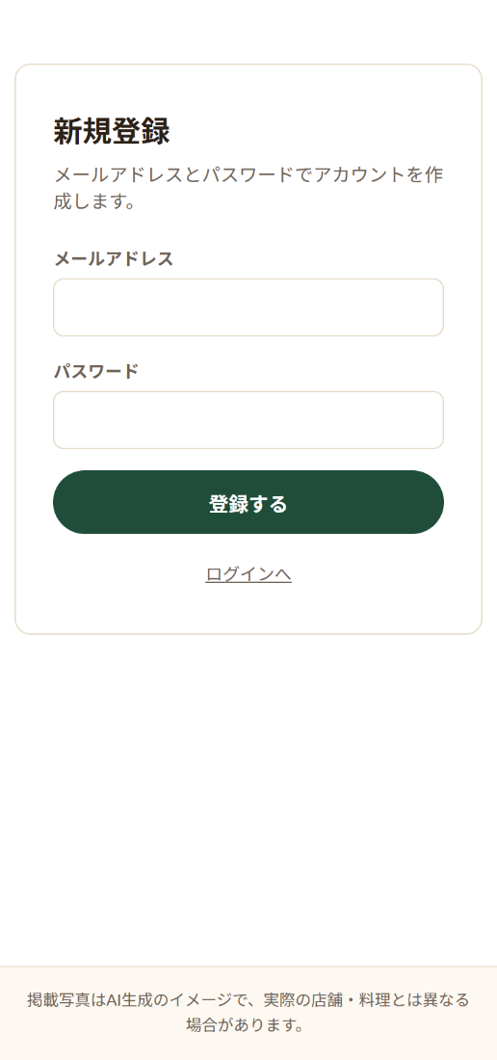
U05 サインアップ画面
新規利用者がメールアドレスとパスワードで認証情報を登録する画面

画面構成
表示順 | エリア | 表示内容・操作
1 | 見出し | 新規登録画面であることを表示する
2 | メールアドレス | email形式の入力欄。必須
3 | パスワード | password形式の入力欄。必須・8文字以上
4 | 操作 | 「登録する」ボタン。入力内容でアカウントを作成する
5 | ログインへの導線 | 「ログイン」リンクからU04 ログイン画面へ移動する
6 | エラー表示 | 未入力または登録失敗時にエラーメッセージを表示する

レスポンシブ・操作仕様
項目 | PC版 | スマホ版
入力欄 | 縦並びで表示 | 1列でタップしやすい幅で表示
登録ボタン | 入力欄の下に表示 | 画面幅に合わせて表示
エラー表示 | フォーム付近に表示 | PC版と同じルール
登録成功 | Confirm Emailは無効のため、すぐログインできる状態でU04へ案内する | PC版と同じルール
ログインへの導線 | 「ログイン」からU04へ移動 | PC版と同じルール
登録失敗 | 画面に留まり、理由を表示して再入力できる | PC版と同じルール

画面イメージ貼付欄
番号付きPC版画面図 貼付欄 （項目IDを画像内に表示したPNGを手動で挿入） |  | 番号付きスマホ版画面図 貼付欄 （項目IDを画像内に表示したPNGを手動で挿入）

08_3_U06メモ一覧
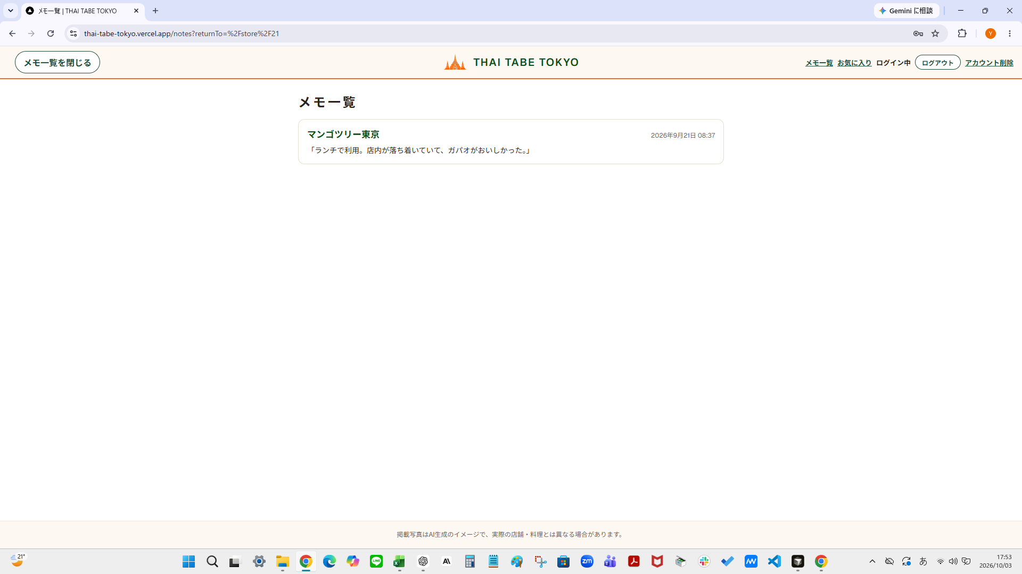
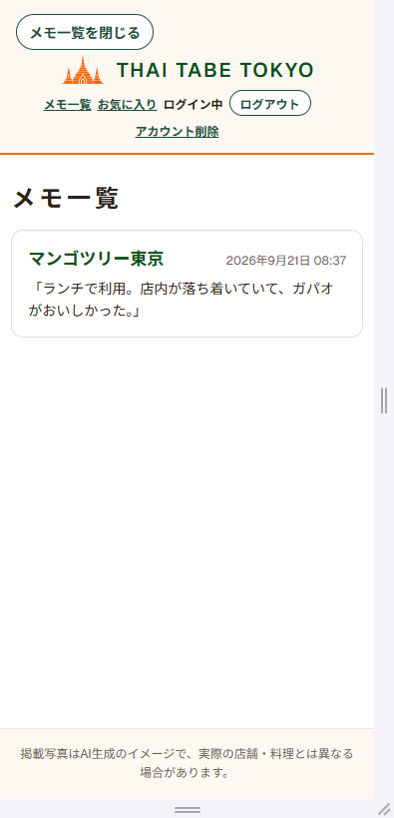
U06 メモ一覧画面
ログインユーザー本人が登録した店舗メモを、店舗名・メモ本文・更新日時・店舗詳細リンクとともに一覧表示する画面

画面項目
表示順 | エリア | 表示内容・操作
1 | 見出し | 『メモ一覧』であることを表示する。ログインユーザー本人のメモだけを表示する
2 | メモ一覧 | 店舗名・メモ本文・更新日時・店舗詳細リンクを、updated_at降順で全件表示する。店舗画像・エリア名は表示しない。ページネーション・無限スクロールはなし
3 | 店舗詳細リンク | 公開店舗は店舗名からU03へ遷移できる。非公開店舗は店舗名と『非公開』表示を行うが、店舗詳細リンクは表示せず無効とする（本人がメモを持つ非公開店舗の店舗名のみ、専用のDB関数経由で最小限取得する）。メモ自体は一覧に残す。リンク先は /store/{id}?from=notes で、店舗詳細の戻りリンクは『メモ一覧に戻る』になる
4 | 空状態メッセージ | メモが0件の場合は『まだメモがありません』と表示する
5 | 閉じるボタン | U06ヘッダー左側に『メモ一覧を閉じる』を表示する（U03『検索結果に戻る』のヘッダー内表示と同じデザイン系。中央のロゴ、右側のメモ一覧・お気に入り・ログイン中・ログアウト・アカウント削除は維持する）。押すとブラウザ履歴（router.back()）は使わず、U06を開いた元の画面（U01・U02・U03）へ移動する通常のリンクとして動作する。U02は検索条件付きのURL、U03は店舗詳細のURLへ戻る。元の画面はURLのreturnToで保持し、U06・U07・U08を行き来しても最初のU01〜U03を維持する。returnToはアプリ内部の /、/search（クエリ可）、/store/{数字}（クエリ可）のみ許可し、ない・不正・外部URLの場合はU01（/）へ戻る
6 | 取得失敗メッセージ・再試行 | メモの取得に失敗した場合に、『情報を取得できませんでした。もう一度お試しください』を表示し、内部エラー情報は表示しない（メモ一覧・『まだメモがありません』は表示しない）。メッセージの下に『再試行』リンクを表示し、押すとU06（/notes）を開き直してメモを再取得する（店舗詳細の再試行と同じ文言・同じ見た目のリンク）。戻り先（returnTo）は検証済みの値だけを保ち、不正な値は引き継がない。『条件選択へ戻る』は表示せず、『メモ一覧を閉じる』は従来どおり元の画面へ戻る（状態はST-U06-05）

レスポンシブ・操作仕様
項目 | PC版 | スマホ版
一覧表示 | 1列で店舗名・メモ本文・更新日時・店舗詳細リンクを表示 | PC版と同じルール（1列で表示）
店舗詳細リンク | 公開店舗のみリンクとして機能。非公開店舗は無効表示 | PC版と同じルール
メモ0件 | 『まだメモがありません』を表示 | PC版と同じルール
未ログインアクセス | /login?next=/notesへ遷移し、ログイン後は/notesへ戻る（元の画面のreturnToがある場合は、ログイン後もreturnToを引き継ぐ） | PC版と同じルール
データ取得失敗 | 取得失敗メッセージと、その下に『再試行』リンクを表示 | PC版と同じルール

画面イメージ貼付欄
番号付きPC版画面図 貼付欄 （項目IDを画像内に表示したPNGを手動で挿入） |  | 番号付きスマホ版画面図 貼付欄 （項目IDを画像内に表示したPNGを手動で挿入）

08_4_U07お気に入り
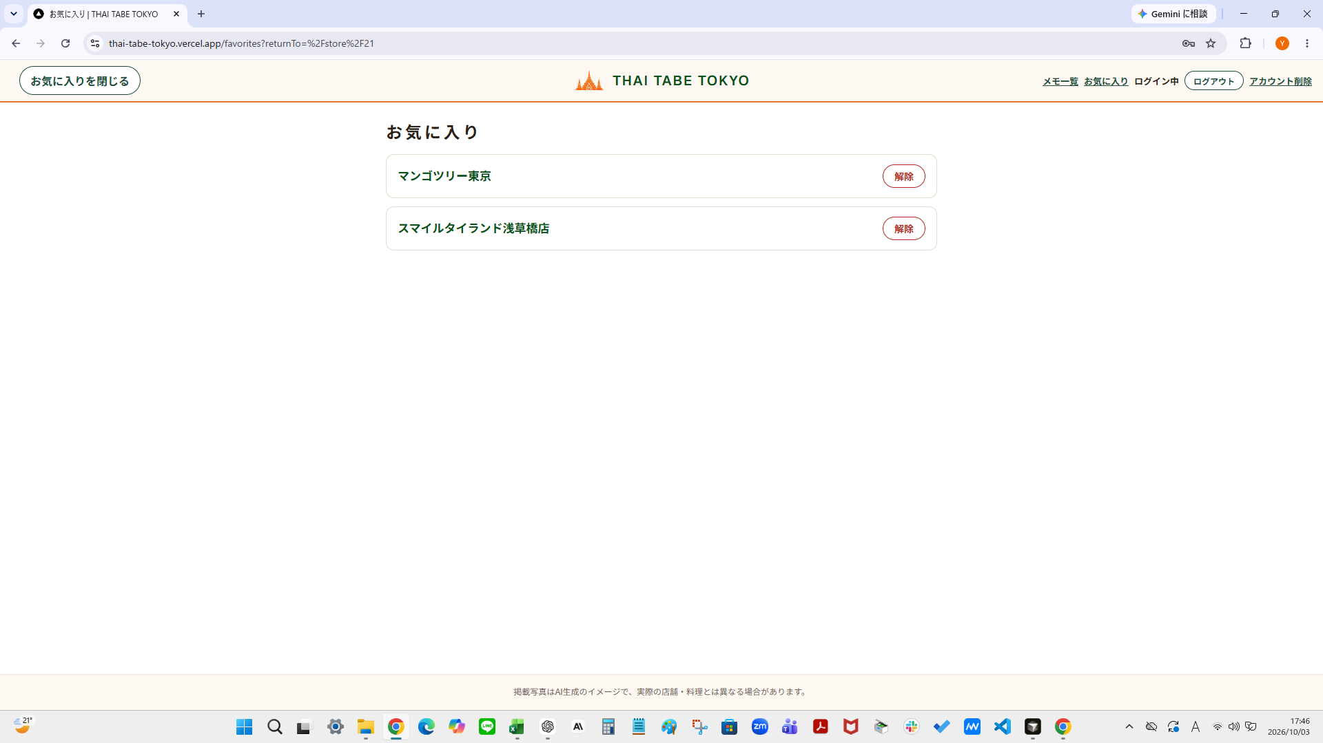
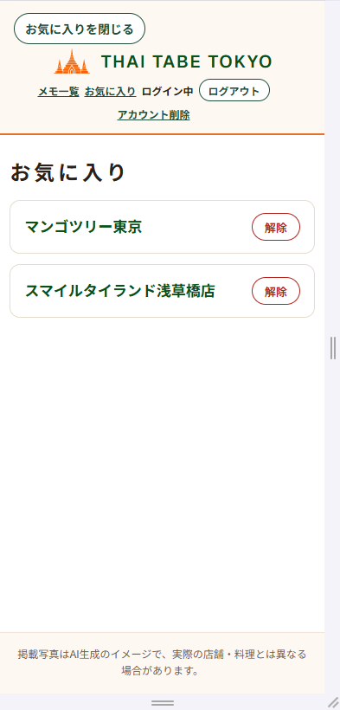
U07 お気に入り画面
ログインユーザー本人がお気に入り登録した店舗を一覧で確認・解除する

位置づけ（01_MVP・05_画面一覧）
ID | 名称 | 内容
F09 | お気に入り | ログイン中の利用者がU03で店舗をお気に入りに登録・解除でき、U07で一覧確認・解除できる
U07 | お気に入り画面 | ログインユーザー本人がお気に入りに登録した店舗を確認・解除する
U07（画面一覧） | 主な操作：一覧表示／店舗詳細へ移動／解除／閉じる | 遷移先：店舗詳細画面（U03）、閉じる場合は元の画面（U01・U02・U03）

画面構成
表示順 | エリア | 表示内容・操作
1 | 見出し（U07-01） | 『お気に入り』であることを表示する
2 | お気に入り一覧（U07-02） | 店舗名・非公開表示・解除ボタンを、created_at降順で全件表示する。登録日時・店舗画像・エリア名は表示せず、ページネーション・無限スクロールもない
3 | 店舗詳細リンク（U07-03） | 公開店舗は店舗名からU03へ遷移できる。非公開店舗は店舗名と『非公開』表示のみを行い、店舗詳細リンクは表示しない（無効）。リンク先は /store/{id}?from=favorites で、店舗詳細の戻りリンクは『お気に入りに戻る』になる
4 | 解除ボタン（U07-04） | 押すと確認なしで即時に解除する。処理中は当該ボタンを無効化する
5 | 空状態メッセージ（U07-05） | お気に入りが0件の場合に『まだお気に入りの店舗がありません』と表示する
6 | 閉じるボタン（U07-06） | U07ヘッダー左側に『お気に入りを閉じる』を表示する（U06-05と同じデザイン・同じ挙動）。押すとU07を開いた元の画面（U01・U02・U03）へ移動する。戻り先のルール（returnTo）はU06-05と同じ
7 | 解除エラーメッセージ（U07-07） | 解除に失敗した場合に表示する。店舗カードは一覧に残す
8 | お気に入りリンク（COM-04） | ログイン時のみヘッダーの『メモ一覧』の右側に表示する。未ログイン時は表示しない。押すとU07（/favorites）へ移動する
9 | 取得失敗メッセージ・再試行（U07-08） | お気に入りの取得に失敗した場合に、『情報を取得できませんでした。もう一度お試しください』を表示し、内部エラー情報は表示しない（お気に入り一覧・『まだお気に入りの店舗がありません』は表示しない）。メッセージの下に『再試行』リンクを表示し、押すとU07（/favorites）を開き直してお気に入りを再取得する（U06と同じ表示）。戻り先（returnTo）は検証済みの値だけを保ち、不正な値は引き継がない。『条件選択へ戻る』は表示せず、『お気に入りを閉じる』は従来どおり元の画面へ戻る（状態はST-U07-07）

画面遷移条件（05_画面一覧）
番号 | 遷移 | 条件
16 | 共通ヘッダー→U07 | ログイン時に「お気に入り」（「メモ一覧」の右側）を押す
17 | 未ログイン→/favorites直アクセス | 未ログインで/favoritesへ直接アクセスまたはリロードすると、/login?next=/favoritesへ遷移する
18 | U04→U07 | next=/favoritesでログイン成功後、/favoritesへ戻る
19 | U07→U03 | 公開店舗の店名を押すとU03へ遷移する。非公開店舗は店名と「非公開」表示のみで、店舗詳細へ遷移しない。リンク先は /store/{id}?from=favorites で、店舗詳細の戻りリンクは『お気に入りに戻る』になる
20 | U07→元の画面（returnTo） | U07の『お気に入りを閉じる』を押すと、ブラウザ履歴の戻る操作は使わず、U07を開いた元の画面（U01・U02・U03。U02は検索条件付きのURL、U03は店舗詳細のURL）へ戻る。元の画面はURLのreturnToで保持し、U06・U07・U08を行き来しても最初のU01〜U03を維持する。returnToはアプリ内部の /、/search（クエリ可）、/store/{数字}（クエリ可）のみ許可し、ない・不正・外部URLの場合はU01（/）へ戻る

操作イベント（12_操作イベント）
イベントID | 操作（対象項目） | 処理・結果
EV-U07-01 | 公開店舗の店舗名を押す（U07-03） | U03へ遷移する
EV-U07-02 | 非公開店舗を確認する（U07-03） | 店舗名と『非公開』のみが表示され、店舗詳細リンクは表示されない（遷移しない）
EV-U07-03 | 解除を押す（U07-04） | 当該ボタンを無効化して削除する。成功したらDBから該当行が削除された状態で一覧を再取得し、該当店舗のカードを一覧から消す。最後の1件なら『まだお気に入りの店舗がありません』に切り替える。失敗時は「お気に入りを解除できませんでした。時間をおいてもう一度お試しください。」を表示し、店舗カードは残す
EV-U07-04 | 『お気に入りを閉じる』ボタンを押す（U07-06） | ブラウザ履歴の戻る操作は使わず、U07を開いた元の画面（U01・U02・U03）へ移動する。元の画面はURLのreturnToで保持し、ない・不正な場合はU01へ移動する
EV-COM-04 | ログイン時にお気に入りを押す（COM-04） | U07（/favorites）へ遷移する
EV-GUARD-U07-01 | 未ログインで/favoritesへ直接アクセスまたはリロードする | /login?next=/favoritesへリダイレクトする

状態別表示（13_状態別表示）
状態ID | 状態 | 表示内容・利用できる操作
ST-U07-01 | 初期表示（お気に入りあり） | 店舗名・非公開表示・解除ボタンをcreated_at降順で全件表示する（利用できる操作：一覧表示・店舗詳細へ移動・解除）
ST-U07-02 | お気に入り0件 | 『まだお気に入りの店舗がありません』と表示する（利用できる操作：閉じるボタン・ヘッダーロゴからの移動）
ST-U07-03 | 非公開店舗のお気に入り | 店舗名と『非公開』である旨を表示する。店舗詳細リンクは表示しない（利用できる操作：解除）
ST-U07-04 | 未ログインでアクセス | 未ログイン状態で/favoritesへアクセスまたはリロードすると/login?next=/favoritesへリダイレクトする（利用できる操作：ログインへ移動）
ST-U07-05 | 解除の処理中 | 当該の解除ボタンを一時的に無効化する（利用できる操作：待機）
ST-U07-06 | 解除の失敗 | 『お気に入りを解除できませんでした。時間をおいてもう一度お試しください。』を表示し、店舗カードは一覧に残す（利用できる操作：再操作）
ST-U07-07 | データ取得失敗 | ST-COM-02と同じ文言を表示し、内部エラー情報は表示しない（利用できる操作：再試行）

共通ヘッダー（10_画面設計ガイド）
ログイン時（お気に入り） | ログイン中は、共通ヘッダーを表示するすべての画面で「メモ一覧」の右側に「お気に入り」リンク（COM-04）を表示する。スマホ幅でも折り返しや表示崩れが起きないようにする

DB（09_DB設計 8〜10）
日本語項目名 | DB項目名（キー・型・必須） | 内容・登録ルール
お気に入りID | favorite_id（PK・bigint・必須） | 自動採番（identity）
ユーザーID | user_id（FK・uuid・必須） | auth.users(id)を参照する。ユーザー削除時はcascadeで削除する
店舗ID | store_id（FK・bigint・必須） | stores.store_idを参照する。店舗削除時はcascadeで削除する
登録日時 | created_at（－・timestamptz・必須） | 登録時に自動設定（default now()）。U07の並び順（降順）に使用し、画面には表示しない
一意制約 | (user_id, store_id)（UNIQUE・－・－） | UNIQUE(user_id, store_id)。1ユーザー・1店舗につき1件のみ登録できる
補足（更新） | 更新はない（登録と削除のみ）。updated_atと更新用トリガーは持たない
補足（インデックス） | store_idにインデックスを作成する
補足（非公開） | 店舗が非公開（is_published=FALSE）になっても、お気に入り行は削除しない
補足（登録条件） | 公開中の店舗のみ新規登録できる（BEFORE INSERTトリガーで検査。詳細は「10．登録制限トリガー」）

get_own_favorites()
項目 | 内容
関数名 | get_own_favorites()
目的 | U07（お気に入り）で、本人がお気に入りに登録した店舗の店舗名を、公開・非公開を問わず最小限（store_id／store_name／is_published／created_at）だけ、created_at降順で1回で安全に取得する
方式 | SECURITY DEFINER関数（RPC）として新設する。引数はなく、対象は常にログイン本人とする。既存のstores・store_visit_notes・store_favoritesのRLS・GRANTは一切変更しない
本人確認 | 関数内部で (select auth.uid()) と store_favorites.user_id の一致を必須とする。auth.uid()が一致する自分のお気に入り行に紐づく店舗だけを返す
権限 | EXECUTE権限はauthenticatedにのみ付与し、anon・publicからは取り消す（revoke）
安全対策 | search_path = '' を固定し、public.stores／public.store_favoritesのようにスキーマを完全修飾する（既存のget_own_note_store_names()、set_store_visit_notes_updated_at()と同じ方針）
非公開情報の非漏えい | 他ユーザーのお気に入りに紐づく店舗名、店舗名以外の非公開店舗の情報は返さない
既存機能への影響 | get_own_note_store_names()（U06用）を含む既存の関数・RLS・GRANTは変更しない。U01・U02・U03は従来どおりanonクライアント経由でis_published=TRUEの店舗のみ取得する

登録制限トリガー
項目 | 内容
目的 | 公開中でない店舗の新規お気に入り登録を、APIから直接操作した場合も含めて拒否する
方式 | store_favoritesへのBEFORE INSERTトリガー（トリガー関数はSECURITY DEFINER）。INSERT時だけ検査し、UPDATE・DELETE時には動作しない
条件 | 登録しようとするstore_idの店舗がis_published=TRUEの場合のみ登録を許可する。存在しない店舗と非公開店舗は区別せず、同じ拒否とする
拒否時 | 公開中でない店舗、または存在しない店舗を新規お気に入り登録しようとした場合は、SQLSTATE 'TF001'（メッセージ: store is not available for favorites）のエラーを返す。Server Actionは error.code === "TF001" で判別し、画面に「この店舗は現在お気に入りに登録できません。」を表示する。API（PostgREST）経由でも error.code が "TF001" で返ることをローカルSupabaseで確認済み。公開／非公開の判定はこのトリガーを最終判定とし、Server Action側では重複して実装しない
既存行 | 登録後に店舗が非公開になっても、既存のお気に入り行は削除・更新しない。U07には『非公開』として表示する
安全対策 | search_path = '' を固定し、スキーマを完全修飾する。トリガー関数のEXECUTE権限はpublic・anon・authenticatedから取り消す
既存機能への影響 | store_favorites・stores・store_visit_notesの既存RLS・GRANTは変更しない

受け入れ条件（14_受け入れ条件）
AC | 分類 | 条件
AC47 | U07お気に入り | ログインユーザー本人が登録したお気に入りだけが、店舗名・非公開表示・解除ボタンとともにcreated_at降順で全件表示される（登録日時・店舗画像・エリア名は表示せず、ページネーション・無限スクロールもない）
AC48 | U07お気に入り | 登録後に非公開になった店舗のお気に入りは一覧に残り、店舗名とともに『非公開』である旨が表示される。店舗詳細リンクは表示しない（無効）。非公開店舗のお気に入りも解除できる
AC49 | U07お気に入り | 解除するとDBから削除され、一覧を再取得して該当店舗のカードが一覧から消える。最後の1件を解除すると『まだお気に入りの店舗がありません』が表示される。解除に失敗した場合はエラーが表示され、店舗カードは残る（DBで削除されていないのに画面上だけ消えない）。処理中は当該の解除ボタンが無効になる
AC50 | U07お気に入り／共通ヘッダー | 未ログイン時はヘッダーに『お気に入り』が表示されず、/favoritesへ直接アクセスまたはリロードすると/login?next=/favoritesへ遷移し、ログイン後は/favoritesへ戻る。ログイン時のヘッダーでは『メモ一覧』の右側に『お気に入り』が表示され、スマホ幅でも折り返しや表示崩れがない
AC51 | U07お気に入り | U07に『お気に入りを閉じる』ボタンが表示され、押すとU06と同じデザイン・同じ挙動で、ブラウザ履歴の戻る操作は使わず、U07を開いた元の画面へ戻る。戻り先（returnTo）のルールはU06と同じ
AC52 | セキュリティ | store_favoritesの全RLSポリシーはTO authenticatedを指定し、(select auth.uid()) = user_idの本人データだけを操作できる。他人のお気に入りは取得・削除できず、他人になりすまして登録できない。anonは操作できない
AC53 | セキュリティ | お気に入りの店舗名取得は専用のSECURITY DEFINER関数（get_own_favorites()）を介して行い、本人のお気に入りに紐づく店舗の最小限の情報に限る。他ユーザーのお気に入りに紐づく店舗名は取得できず、anonロールからはこの関数を実行できない
AC54 | 回帰 | お気に入りの追加後も、メモ機能（U03・U06）と、U01・U02・U03で非公開店舗が表示されない挙動に影響がない（stores・store_visit_notesの既存RLS・GRANTを変更しない）
AC67 | U06・U07の取得失敗 | U06（メモ一覧）・U07（お気に入り）でデータの取得に失敗した場合は、『情報を取得できませんでした。もう一度お試しください』が表示され（内部エラー情報は表示しない）、メッセージの下に『再試行』リンクが表示される。再試行を押すとその一覧（/notes・/favorites）を開き直して再取得し、取得できれば一覧が表示される。戻り先（returnTo）は検証済みの値だけを保ち、不正な値は引き継がない。『条件選択へ戻る』は表示せず、『閉じる』は従来どおり元の画面へ戻る。取得できた場合の一覧表示・0件表示は従来どおりである

テスト（15_テスト仕様）
TC | 確認内容 | 期待結果
TC-FAV-08 | 非公開後もお気に入り行が残る（事前条件：ログイン済みユーザーが公開店舗をお気に入り登録済み） | お気に入り行が削除されず、そのまま取得できる
TC-U07-01 | 一覧表示・降順（事前条件：ログイン済み。登録日時が異なる複数店舗をお気に入り登録済み） | 店舗名・非公開表示・解除ボタンがcreated_at降順で全件表示される。登録日時・店舗画像・エリア名は表示されず、ページネーション・無限スクロールがない
TC-U07-02 | 他ユーザーのお気に入り非表示（事前条件：2ユーザーがそれぞれ別の店舗をお気に入り登録済み） | 自分が登録したお気に入りだけが表示され、他ユーザーのお気に入りは表示されない
TC-U07-03 | 非公開店舗の表示（事前条件：お気に入り登録済みの店舗をis_published=FALSEにする） | お気に入りは一覧に残り、店舗名と『非公開』が表示される。店舗詳細リンクは表示されず、遷移できない。解除ボタンは操作できる
TC-U07-04 | 解除でカードが消える（事前条件：ログイン済み。複数店舗をお気に入り登録済み） | DBから該当行が削除され、一覧を再取得して該当店舗のカードが一覧から消える。他の店舗は残る
TC-U07-05 | 最後の1件の解除（事前条件：ログイン済み。お気に入りが1件だけ登録済み） | 『まだお気に入りの店舗がありません』に切り替わる
TC-U07-06 | 解除失敗時の表示（事前条件：ログイン済み。お気に入りを登録済みで、Supabase／Server ActionのDB処理（削除）が失敗する状態にする（ブラウザ自体のネットワーク断は対象外）） | 「お気に入りを解除できませんでした。時間をおいてもう一度お試しください。」が表示され、店舗カードは残る。DBの行も残っている
TC-U07-07 | 解除中のボタン無効化（事前条件：ログイン済み。お気に入りを登録済み） | 処理中は当該の解除ボタンが無効になり、二重に送信できない
TC-U07-08 | 未ログイン直アクセス（事前条件：未ログイン状態にする） | /login?next=/favoritesへリダイレクトされる
TC-U07-09 | next遷移（事前条件：未ログインで/favoritesへアクセスし、/login?next=/favoritesへ遷移した状態） | /favoritesへ遷移する
TC-U07-10 | 閉じるボタン（元の画面へ戻る）（事前条件：U01・U02・U03のいずれかからヘッダーの『お気に入り』を押してU07へ遷移した状態） | U07を開いた元の画面（U01・U02・U03）へ戻る。デザインと挙動はU06の閉じるボタンと同じで、ブラウザ履歴の戻る操作は使わず、元の画面はURLのreturnToで保持される
TC-U07-11 | 取得失敗時の再試行（事前条件：ログイン済み。お気に入り一覧の取得に失敗する状態にする（例：ローカルSupabaseで get_own_favorites() の EXECUTE 権限 を一時的に外す。確認後に復元）） | 『情報を取得できませんでした。もう一度お試しください』と、その下に『再試行』リンクが表示され、お気に入り一覧・0件の表示は出ない（『条件選択へ戻る』も表示されない）。再試行先は/favorites（正常なreturnToは保ち、外部URL等の不正なreturnToは引き継がない）。取得できない間に『再試行』を押すと同じ画面にとどまり、再試行できる状態のまま。取得できる状態に戻してから押すと、同じURLのまま一覧が表示され、『再試行』は消える。『お気に入りを閉じる』は従来どおり元の画面（returnTo）へ戻る。取得できた場合の一覧表示・0件表示は従来どおり
TC-COM-10 | お気に入りリンクの表示と折り返し（事前条件：ログイン済み／未ログインでU01を開く） | ログイン時は『メモ一覧』の右側に『お気に入り』が表示され、未ログイン時は表示されない。いずれの幅でも折り返しや表示崩れがない
TC-SEC-15 | 本人のお気に入りだけ取得（事前条件：2ユーザーがそれぞれお気に入りを登録済み） | 自分のお気に入りだけが取得できる
TC-SEC-16 | 他人のお気に入りの取得不可（事前条件：2ユーザーがそれぞれお気に入りを登録済み） | RLSにより0件となり、他人のお気に入りは取得できない
TC-SEC-17 | 他人のお気に入りの削除不可（事前条件：2ユーザーがそれぞれお気に入りを登録済み） | RLSにより削除されず、他方の行が残る
TC-SEC-18 | anonの操作不可（事前条件：－） | 権限エラーとなり、いずれも実行できない
TC-SEC-19 | なりすまし登録の拒否（事前条件：2ユーザーを用意する） | RLSのWITH CHECKにより拒否され、行が作られない
TC-SEC-20 | 本人＋公開店舗の店舗名取得（関数）（事前条件：本人が公開店舗をお気に入り登録済み） | 対象店舗のstore_name・is_published=trueが取得できる
TC-SEC-21 | 本人＋非公開店舗の店舗名取得（関数）（事前条件：本人が非公開店舗をお気に入り登録済み（登録後に非公開化）） | 対象店舗のstore_name・is_published=falseが取得できる
TC-SEC-22 | 他人のお気に入り店舗の非漏えい（事前条件：別ユーザーが非公開店舗をお気に入り登録済み） | 他ユーザーのお気に入りに紐づく店舗の情報は返らない（本人のお気に入りだけが返る）
TC-SEC-23 | anonからの関数実行不可（事前条件：－） | 権限エラーとなる（anonから店舗名を取得できない）
TC-DB-05 | 既存RLS・GRANTの不変（回帰確認）（事前条件：公開店舗・非公開店舗が混在する状態を用意する） | 非公開店舗は検索結果・詳細画面のいずれにも表示されない。既存のRLS・GRANTが変更されていない
TC-MEMO-06 | メモ機能の回帰確認（事前条件：ログイン済み。メモ登録済みの店舗を用意する） | メモ機能とU06の表示・データ取得が従来どおり動作する
TC-COM-11 | 戻り先（returnTo）の検証（事前条件：なし（関数単位の確認）） | 許可する値はそのまま返る。外部URL・プロトコル相対URL・バックスラッシュ始まり・制御文字・/notes・/favorites・/login・店舗IDが数字でないものは、すべて / になる。値がない場合も / になる
TC-COM-12 | U01から開いて閉じる（事前条件：ログイン済み。U01を開いた状態） | どちらもU01（/）へ戻る
TC-COM-13 | U02から開いて閉じる（検索条件の保持）（事前条件：ログイン済み。U01で条件を選んで検索し、U02（例：/search?area_id=1&time=lunch）を開いた状態） | どちらも、元の検索条件付きのU02へ戻り、検索条件（エリア・時間帯など）と検索結果が変わらない
TC-COM-14 | U03から開いて閉じる（事前条件：ログイン済み。U02から『詳しく見る』でU03（例：/store/1?area_id=1&time=lunch）を開いた状態） | どちらも元のU03（同じ店舗・同じクエリ）へ戻る。戻ったU03の『検索結果に戻る』は、従来どおり条件付きのU02へ移動し、一覧画面へ戻らない
TC-COM-15 | U06・U07・U08を行き来しても戻り先を維持（事前条件：ログイン済み。U03（例：/store/1?area_id=1&time=lunch）を開いた状態） | 行き来してもURLのreturnToが最初のU01〜U03のまま維持され、閉じると最初の画面へ戻る（途中のU06・U07へは戻らない）
TC-COM-16 | returnToがない・不正な場合の戻り先（事前条件：ログイン済み） | returnToがない・不正・外部URL・許可外のパスの場合は、U01（/）へ戻る。複数指定の場合は先頭の値を検証して使う。外部サイトへは移動しない
TC-COM-17 | 未ログインで開いたときの戻り先の引き継ぎ（事前条件：未ログイン。元の画面のreturnTo付きで /notes または /favorites を直接開く（例：/notes?returnTo=%2Fstore%2F1）） | returnToがある場合は、ログイン画面のnextに一覧のURL（returnTo付き）が引き継がれ、ログイン後にreturnTo付きの一覧が開き、閉じると元の画面へ戻る。returnToがない場合は従来どおり /login?next=/notes、/login?next=/favorites へ移動する

参照元シート
参照元 | 01_MVP・05_画面一覧・09_DB設計・10_画面設計ガイド・11_画面項目定義・12_操作イベント・13_状態別表示・14_受け入れ条件・15_テスト仕様。本シートは、これらに記載済みの確定仕様を転記・整理したものです。仕様の追加・変更はなく、結果（OK等）は15_テスト仕様を参照してください

画面イメージ貼付欄
番号付きPC版画面図 貼付欄 （項目IDを画像内に表示したPNGを手動で挿入） |  | 番号付きスマホ版画面図 貼付欄 （項目IDを画像内に表示したPNGを手動で挿入）

08_5_U08アカウント削除
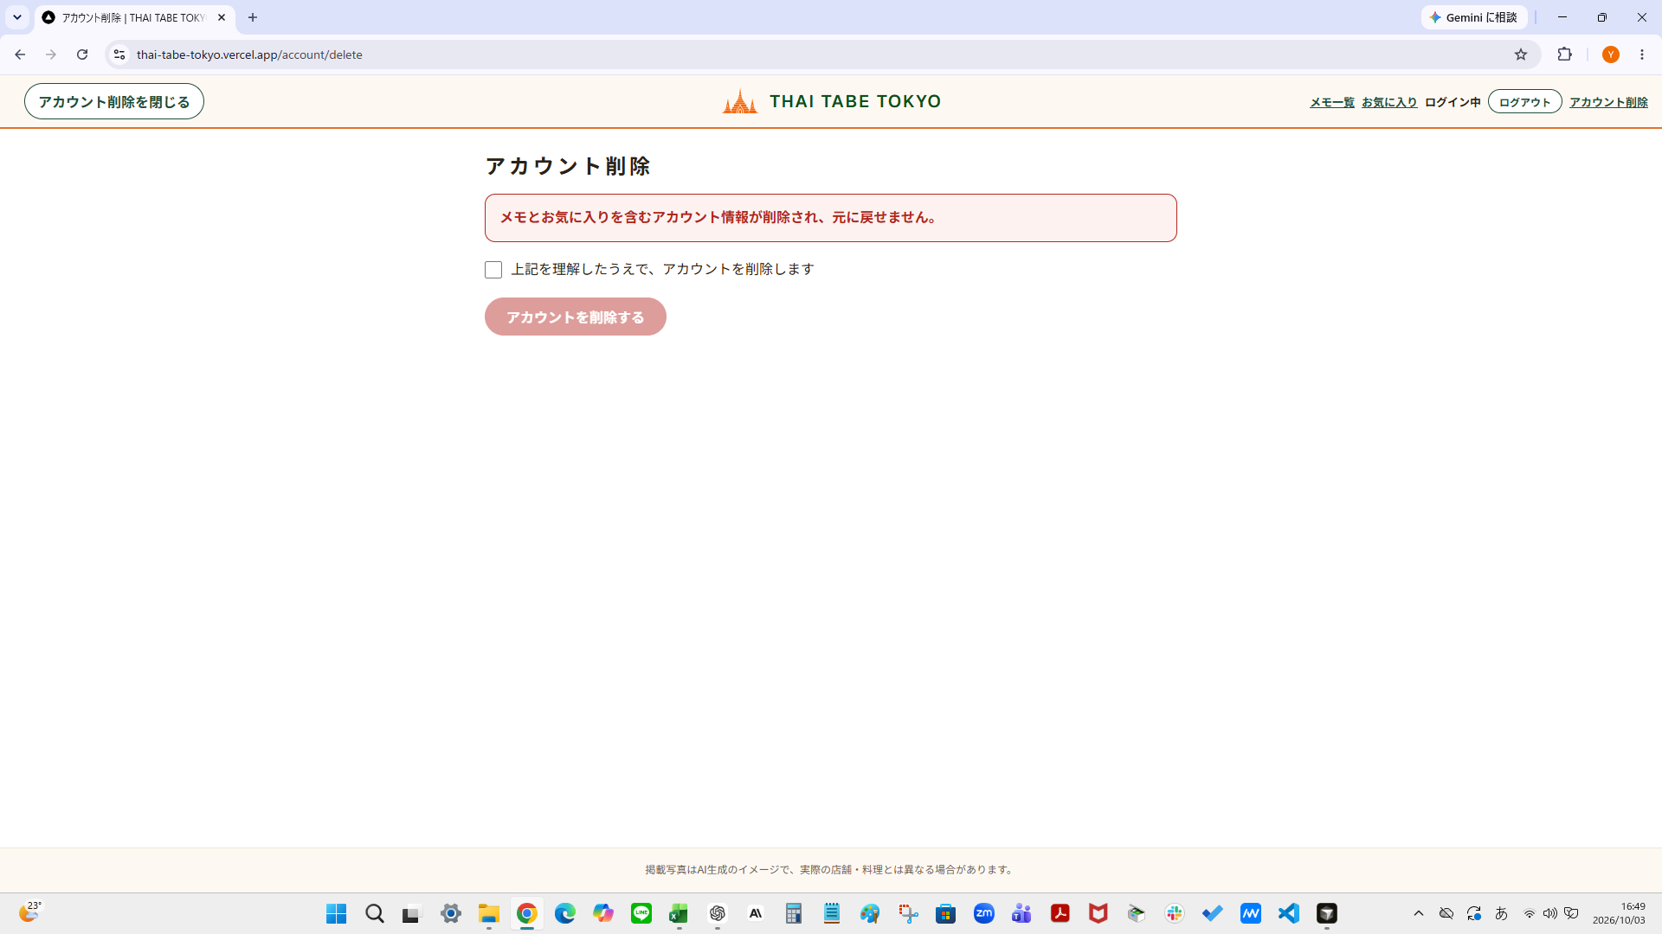
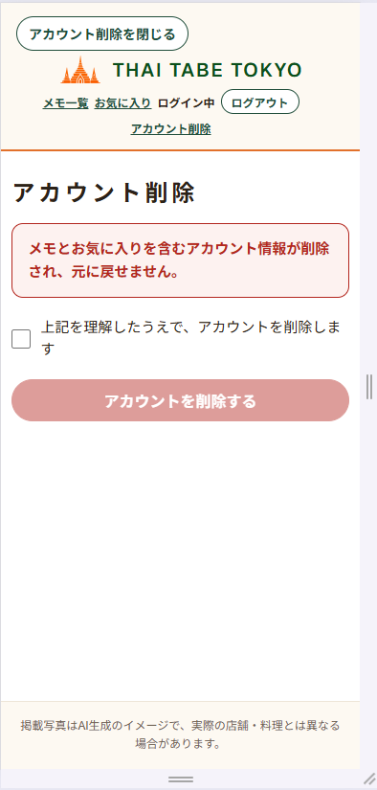
U08 アカウント削除画面
ログインユーザー本人が自分のアカウント（メモ・お気に入りを含む）を削除（退会）する

位置づけ（01_MVP・05_画面一覧）
ID | 名称 | 内容
F10 | アカウント削除（退会） | ログイン中の利用者がU08で自分のアカウントを削除（退会）できる。メモとお気に入りも一緒に削除される
U08 | アカウント削除画面 | ログインユーザー本人が自分のアカウントを削除（退会）する
U08（画面一覧） | 主な操作：注意文の確認／確認チェック／アカウントを削除する／閉じる | 遷移先：削除成功時はU01（/?withdrawn=1）、閉じる場合は元の画面（U01・U02・U03）

画面構成
表示順 | エリア | 表示内容・操作
1 | 見出し（U08-01） | 『アカウント削除』であることを表示する
2 | 注意文（U08-02） | 『メモとお気に入りを含むアカウント情報が削除され、元に戻せません。』を表示する
3 | 確認チェックボックス（U08-03） | 『上記を理解したうえで、アカウントを削除します』を表示する。初期状態は未チェック。チェックしないと削除できない。処理中は無効化する
4 | アカウントを削除するボタン（U08-04） | 『アカウントを削除する』を表示する。チェック前は無効で、チェック後に有効になる。押すとアカウントを削除する。処理中は無効化して二重送信を防ぐ。保護対象のデモアカウントでは、確認チェックの有無にかかわらず常に無効にする（U08-08）
5 | 閉じるボタン（U08-05） | U08ヘッダー左側に『アカウント削除を閉じる』を表示する（U06-05・U07-06と同じデザイン・同じ挙動）。押すと削除せずに、U08を開いた元の画面（U01・U02・U03）へ移動する。戻り先のルール（returnTo）はU06-05と同じ
6 | 削除エラーメッセージ（U08-06） | 削除に失敗した場合に『アカウントを削除できませんでした。時間をおいてもう一度お試しください。』を同じ画面に表示する。内部エラーの内容は表示しない。アカウントとデータは削除されない
7 | 退会完了メッセージ（U08-07） | U08での削除成功後に遷移したU01で、/?withdrawn=1のURLのときに『退会しました』を表示する（URLの目印方式）。表示するのはログアウト状態のときだけで、ログイン中に/?withdrawn=1を直接開いても表示しない（URLの手入力だけで退会完了と誤認しないため）
8 | アカウント削除リンク（COM-05） | ログイン時のみヘッダーの『ログアウト』の右側に表示する。未ログイン時は表示しない。押すとU08（/account/delete）へ移動する。ヘッダーが窮屈になる可能性があるため、実装の早い段階でスマホ幅を含むレスポンシブ表示（折り返し・重なり・横スクロールがないこと）を確認する
9 | 保護対象アカウントの注意文（U08-08） | 保護対象のデモアカウントでログインしている場合だけ、『デモアカウントは削除できません』を表示する（通常のユーザーには表示しない）。保護対象かどうかはサーバー側で判定し、画面には判定結果だけを渡す。保護対象UUIDの実値は画面に出さない
10 | 保護エラーメッセージ（U08-09） | 保護対象のアカウントで削除が要求された場合（画面を経由しない直接の要求を含む）に、『デモアカウントは削除できません』を同じ画面に表示する。この場合auth.admin.deleteUser()は呼ばず、アカウントとデータは削除されない。内部エラーの内容は表示しない

画面遷移条件（05_画面一覧）
番号 | 遷移 | 条件
22 | 共通ヘッダー→U08 | ログイン時に「アカウント削除」（「ログアウト」の右側）を押す
23 | 未ログイン→/account/delete直アクセス | 未ログインで/account/deleteへ直接アクセスまたはリロードすると、/login?next=/account/deleteへ遷移する
24 | U04→U08 | next=/account/deleteでログイン成功後、/account/deleteへ戻る
25 | U08→元の画面（returnTo） | U08の『アカウント削除を閉じる』を押すと、削除せずに、ブラウザ履歴の戻る操作は使わず、U08を開いた元の画面（U01・U02・U03。U02は検索条件付きのURL、U03は店舗詳細のURL）へ戻る。元の画面はURLのreturnToで保持し、U06・U07・U08を行き来しても最初のU01〜U03を維持する。ない・不正な場合はU01へ戻る。考え方はU06・U07と同じ
26 | U08→U01 | アカウント削除に成功すると、可能な範囲でセッションを破棄してU01（/）へ遷移し、/?withdrawn=1のURLで『退会しました』を表示する（ログアウト状態のときだけ表示する。ログイン中に直接開いても表示しない）。セッション破棄に失敗しても削除は成功扱いとし、同様にU01へ遷移する
27 | U08（画面遷移なし） | アカウント削除に失敗した場合は、U08を表示したまま、同じ画面にエラーを表示する

操作イベント（12_操作イベント）
イベントID | 操作（対象項目） | 処理・結果
EV-U08-01 | 確認チェックボックスを押す（U08-03） | チェック状態を切り替える。チェックしている間だけ『アカウントを削除する』を有効にし、チェックを外すと無効に戻す
EV-U08-02 | 『アカウントを削除する』を押す（U08-04） | チェックボックスとボタンを無効化する。Server Actionがログイン状態を確認し、ログイン中ユーザーの検証済みJWTから取得したIDだけを使って、サーバー専用モジュール経由で auth.admin.deleteUser() を呼ぶ。成功したら、本人のメモ・お気に入りはON DELETE CASCADEで削除され、この時点で退会処理は成功扱いとし、可能な範囲でローカルセッションを破棄してU01（/?withdrawn=1）へ遷移する。セッション破棄（signOut）に失敗しても、削除を失敗扱いに戻さず、削除済みアカウントは復元せず、同じくU01へ遷移する（内部エラーの内容は画面に表示せず、必要に応じて秘密キー・ユーザー情報・内部エラー詳細を含まない安全なログだけを記録する）。失敗時は「アカウントを削除できませんでした。時間をおいてもう一度お試しください。」を同じ画面に表示し（内部エラーの内容は表示しない）、アカウントとデータは削除せず、再度操作できる状態に戻す
EV-U08-03 | 『アカウント削除を閉じる』ボタンを押す（U08-05） | 削除せずに、ブラウザ履歴の戻る操作は使わず、U08を開いた元の画面（U01・U02・U03）へ移動する。元の画面はURLのreturnToで保持し、ない・不正な場合はU01へ移動する
EV-U08-04 | /?withdrawn=1のURLでU01を開く（U08-07） | ログアウト状態のときだけ『退会しました』を表示する。ログイン中に直接開いた場合は表示しない（URLの手入力だけで退会完了と誤認しないため）
EV-COM-05 | ログイン時にアカウント削除を押す（COM-05） | U08（/account/delete）へ遷移する
EV-GUARD-U08-01 | 未ログインで/account/deleteへ直接アクセスまたはリロードする | /login?next=/account/deleteへリダイレクトする（returnTo付きで開いた場合は、U06・U07と同じくreturnToを引き継ぐ）

状態別表示（13_状態別表示）
状態ID | 状態 | 表示内容・利用できる操作
ST-U08-01 | 初期表示 | 注意文、未チェックの確認チェックボックス、無効状態の『アカウントを削除する』ボタン、『アカウント削除を閉じる』を表示する（利用できる操作：チェック・閉じる）
ST-U08-02 | 確認チェック済み | 『アカウントを削除する』ボタンを有効にする（利用できる操作：アカウント削除・チェック解除・閉じる） ※保護対象のデモアカウントは対象外（ST-U08-10を参照）
ST-U08-03 | 削除の処理中 | 確認チェックボックスと『アカウントを削除する』ボタンを一時的に無効化し、二重送信を防ぐ（利用できる操作：待機）
ST-U08-04 | 削除の失敗 | 『アカウントを削除できませんでした。時間をおいてもう一度お試しください。』を同じ画面に表示する。内部エラーの内容は表示しない。アカウントとデータは削除されない（利用できる操作：再操作・閉じる）
ST-U08-05 | 未ログインでアクセス | 未ログイン状態で/account/deleteへアクセスまたはリロードすると/login?next=/account/deleteへリダイレクトする（利用できる操作：ログインへ移動）
ST-U08-06 | 退会後 | /?withdrawn=1のURLで、ログアウト状態のときだけ『退会しました』を表示する。ヘッダーは未ログインの表示（ログイン・新規登録への導線）になる（利用できる操作：検索・ログイン・新規登録へ移動）
ST-U08-07 | ログイン中に/?withdrawn=1を開く | 『退会しました』を表示しない（URLの手入力だけで退会完了と誤認しないため）。通常のログイン中のU01を表示する（利用できる操作：U01の通常操作）
ST-U08-08 | 削除成功後にセッション破棄（signOut）が失敗 | 削除成功後は、可能な範囲でローカルセッション（ブラウザのログイン用Cookie）を破棄する。破棄（signOut）に失敗しても、削除は成功扱いのままとし、削除済みアカウントは復元せず、削除失敗のエラーも表示せず、U01へ遷移する。ログイン情報を破棄できて未ログイン表示になる場合は『退会しました』を表示する。ログイン情報が残ってログイン中の表示になる場合は、『退会しました』はログアウト状態のときだけ表示する仕様に従い表示しない（この表示は、既存トークンの有効期限や更新タイミングによる一時的なものである）。内部エラーの内容は画面に表示しない（利用できる操作：U01の通常操作）
ST-U08-09 | 削除直後の他タブ・他端末 | 削除直後は、他タブ・他端末に既存のJWT・セッション情報が一時的に残り、ログイン中に見える場合がある。ただし、削除済みユーザーは再認証できず、セッション更新・再ログインもできない。削除済みユーザーのデータは復元されず、メモ・お気に入りはON DELETE CASCADEで削除済みである。他タブ・他端末の表示は、既存トークンの有効期限や更新タイミングによる一時的なものである（利用できる操作：再読み込み・再ログイン（削除済みのため認証できない））
ST-U08-10 | 保護対象アカウントで表示 | 注意文（U08-02）に加えて『デモアカウントは削除できません』（U08-08）を表示し、『アカウントを削除する』ボタンは確認チェックの有無にかかわらず無効にする。保護対象かどうかは、ログイン中のユーザーIDが環境変数PROTECTED_USER_IDSに含まれるかどうかで判定する（未設定・空の場合は保護対象なし）。通常のユーザーには表示せず、従来どおり退会できる（利用できる操作：閉じる）
ST-U08-11 | 保護対象アカウントの削除要求 | 画面を経由しない直接の要求を含め、Server Actionが保護対象と判定し、auth.admin.deleteUser()を呼ばずに『デモアカウントは削除できません』（U08-09）を同じ画面に表示する。セッション破棄・U01への遷移もしない。アカウントとデータは削除されない。内部エラーの内容・保護対象UUIDの実値は表示しない（利用できる操作：閉じる）

共通ヘッダー（10_画面設計ガイド）
ログイン時（アカウント削除） | ログイン中は、共通ヘッダーを表示するすべての画面で「ログアウト」の右側に「アカウント削除」リンク（COM-05）を表示する。スマホ幅で窮屈になる可能性があるため、実装の早い段階でスマホ幅を含むレスポンシブ表示を確認し、折り返しや表示崩れが起きないようにする

削除処理・管理者用キー（09_DB設計 11・16_技術構成・18_環境変数・セキュリティ）
ID | 対象 | 内容
TF11 | 秘密情報 | 認証機能・店舗メモ・お気に入り機能ではservice_role keyを使用しない（SUPABASE_SERVICE_ROLE_KEYはアカウント削除でも使用しない）。例外として、アカウント削除（F10）に限り、サーバー側でのみSUPABASE_SECRET_KEYを使用する（TF13）（既存仕様との関係：18_環境変数・セキュリティに準拠）
TF13 | アカウント削除 | Server Actionからサーバー専用モジュール（server-only）経由でSupabase Auth Admin APIのauth.admin.deleteUser()を呼ぶ。使用する秘密キーはSUPABASE_SECRET_KEYのみで、専用モジュール1か所だけで使い、Client Component・ブラウザ・proxy.tsでは使わない。削除対象のIDは検証済みJWTのIDだけとし、フォーム値・URLから受け取らない。store_visit_notes・store_favoritesはON DELETE CASCADEで削除する（DB変更・migrationなし）。auth.admin.deleteUser()が成功した時点で退会処理は成功扱いとし、その後のセッション破棄（signOut）の失敗は削除失敗扱いにしない。削除直後は他タブ・他端末に既存のJWT・セッション情報が一時的に残り得るが、削除済みユーザーは再認証・セッション更新できない（既存仕様との関係：05_画面一覧、09_DB設計、11_画面項目定義、12_操作イベント、18_環境変数・セキュリティに準拠）
EV03 | SUPABASE_SECRET_KEY | 管理者権限用の秘密キー。ブラウザ公開不可。アカウント削除（F10）のサーバー側だけで使用する（保存場所・取扱い：アカウント削除機能に限り、サーバー側の専用モジュール1か所でのみ使用する。それ以外のWebアプリ機能では設定・使用しない。.env.localとVercel Environment Variablesに保存し、Vercelへの登録は実装とローカル確認の完了後、本番デプロイ前に行う）
EV04 | SUPABASE_SERVICE_ROLE_KEY | 旧管理者用キー。ブラウザ公開不可（保存場所・取扱い：MVPのWebアプリでは設定・使用しない（アカウント削除機能でも使用しない））
ES48 | 秘密キー | アカウント削除（F10）に限り、サーバー側でのみSUPABASE_SECRET_KEYの使用を許可する。使用するのはSUPABASE_SECRET_KEYのみで、SUPABASE_SERVICE_ROLE_KEYは使用しない（判定基準：SUPABASE_SERVICE_ROLE_KEYがコード・環境変数に存在しない。SUPABASE_SECRET_KEYの参照がサーバー専用モジュール以外にない）
ES49 | 秘密キー | SUPABASE_SECRET_KEYは、サーバー側の専用モジュール1か所だけで読み込み、server-onlyを指定する。Client Component・ブラウザ・proxy.tsでは使用せず、NEXT_PUBLIC_を付けない（判定基準：専用モジュール以外の参照がない。クライアント側からimportするとビルドエラーになる。NEXT_PUBLIC_付きの秘密キーがない）
ES50 | Admin API | 使用するSupabase Auth Admin APIはauth.admin.deleteUser()のみとする（ユーザー一覧の取得・作成・更新など他の管理操作は使用しない）（判定基準：コード上のAdmin API呼び出しがdeleteUserだけである）
ES51 | 削除対象 | 削除対象のユーザーIDは、ログイン中ユーザーの検証済みJWTから取得したIDだけを使い、フォーム値・URLパラメータ等から受け取らない。未ログインの場合は削除処理を実行しない（判定基準：他人のIDを指定して削除できない。未ログインで実行しても削除されない。Publishable key（ブラウザ）からAdmin APIを実行できない）
ES52 | 秘密情報 | SUPABASE_SECRET_KEYの実値は、コード・GitHub・仕様書・ログ・チャット・画面・ブラウザへ送られるデータ・ビルド成果物に出さない。保存先は.env.localとVercel Environment Variablesだけとし、.env.exampleには名前だけを記載する（判定基準：ビルド成果物・ブラウザ・ログ・GitHubに実値が存在しない。.env.exampleに実値がない）
ES53 | エラー表示 | 削除失敗時、およびセッション破棄（signOut）の失敗時も、Supabaseの生のエラー内容を画面に表示しない。ログには秘密キー・ユーザー情報・内部エラー詳細を出さない（判定基準：画面には固定の文言だけが表示される。ログに秘密キーの実値・ユーザー情報・内部エラー詳細がない）
ES54 | DB | アカウント削除のためのDB変更・migrationを行わない。store_visit_notes・store_favoritesの既存のON DELETE CASCADEで本人のデータを削除し、既存のRLS・GRANTを変更しない（判定基準：既存のmigrationが変更されていない。削除後に本人のメモ・お気に入りが残らず、他ユーザーのデータは残る）
ES55 | 削除済みユーザー | アカウント削除直後は、他タブ・他端末に既存のJWT・セッション情報が一時的に残り、ログイン中に見える場合がある。ただし、削除済みユーザーは再認証・セッション更新・再ログインができず、データは復元されない。この表示は既存トークンの有効期限や更新タイミングによる一時的なものとする（判定基準：ローカルSupabaseで、削除直後の古いトークンによる、セッション更新・再ログイン・削除の再実行・メモやお気に入りの登録が成功せず、データが復元されないことを確認する）
EV05 | PROTECTED_USER_IDS | 削除を禁止するユーザー（共有デモアカウント）のユーザーIDを、カンマ区切りで指定する。ブラウザ公開不可。サーバー専用でNEXT_PUBLIC_を付けず、アカウント削除（U08）の保護判定にだけ使用する。未設定または空の場合は保護対象なし（保存場所・取扱い：.env.localとVercel Environment Variables（Production）に保存する。実値はコード・GitHub・README・仕様書・チャット・通常ログに出さない。.env.exampleには名前だけを記載し、値は空にする）
ES56 | 保護対象ID | PROTECTED_USER_IDSは、サーバー側のモジュール1か所だけで読み込む（server-only）。Client Componentには保護対象UUIDの実値を渡さず、判定結果（保護対象かどうか）だけを渡す。NEXT_PUBLIC_を付けない（判定基準：専用モジュール以外の参照がない。ビルド成果物・ブラウザ・ログ・GitHubに実値が存在しない。.env.exampleは名前だけで値が空である）
ES57 | 保護判定 | 保護対象かどうかの判定は、ログイン中ユーザーの検証済みJWTから取得したIDだけで行い、フォーム値・URLパラメータ等のIDは使わない。判定はServer Actionの削除処理の先頭（auth.admin.deleteUser()を呼ぶ前）で必ず行い、保護対象なら削除APIを呼ばず『デモアカウントは削除できません』を返す。画面の注意文・ボタン無効は、サーバーでの判定を補うものとする（判定基準：保護対象のIDでは削除APIが呼ばれない。環境変数が未設定・空のときは誰も保護対象にならないため、本番デプロイ前に登録を確認する）

項目 | 内容
目的 | ログイン中の本人が自分のアカウントを削除（退会）できるようにする（U08）
方式 | Server Actionからサーバー専用モジュール経由で、Supabase Auth Admin APIの auth.admin.deleteUser() を呼び、auth.usersの本人の行を削除する。DB関数・migrationは追加しない（既存のDB定義を利用する）
削除対象 | ログイン中ユーザーの検証済みJWTから取得したユーザーIDのみ。フォーム値・URLパラメータ等からユーザーIDを受け取らない
連動して削除されるデータ | store_visit_notes.user_id・store_favorites.user_idはauth.users(id)をON DELETE CASCADEで参照しているため、アカウント削除時に本人のメモ・お気に入りは自動で削除される（追加の削除処理は行わない）
他のテーブル | areas・dishes・stores・store_dishes・store_photosにはユーザーIDがなく、アカウント削除の影響を受けない
他ユーザーへの影響 | 削除されるのは本人のアカウントと本人のメモ・お気に入りだけ。他ユーザーのアカウント・メモ・お気に入りには影響しない
再登録 | 削除後は、同じメールアドレスで新規登録（U05）できる
既存機能への影響 | 既存のRLS・GRANT・関数は変更しない。管理者用キーの扱いは18_環境変数・セキュリティ（EV03、ES48〜ES54）に従う
削除成功の扱い | auth.admin.deleteUser()が成功した時点で、退会処理は成功扱いとする。その後のセッション破棄（signOut）が失敗しても、削除を失敗扱いに戻さず、削除済みアカウントは復元しない
削除直後の他タブ・他端末 | 削除直後は、他タブ・他端末に既存のJWT・セッション情報が一時的に残り、ログイン中に見える場合がある。ただし、削除済みユーザーは再認証できず、セッション更新・再ログインもできない。削除済みユーザーのデータは復元されず、メモ・お気に入りはON DELETE CASCADEで削除済みである。他タブ・他端末の表示は、既存トークンの有効期限や更新タイミングによる一時的なものである
保護対象アカウント | PROTECTED_USER_IDSに含まれるユーザー（共有デモアカウント）は削除できない。画面（U08-08・U08-04）とServer Actionの二重で防ぐ。Server Actionでは削除APIを呼ぶ前に判定し、保護対象なら『デモアカウントは削除できません』を返す。通常のユーザーは従来どおり削除できる。DB変更・migrationは行わない

受け入れ条件（14_受け入れ条件）
AC | 分類 | 条件
AC55 | U08アカウント削除 | 未ログインで/account/deleteへ直接アクセスまたはリロードすると/login?next=/account/deleteへ遷移し、ログイン後は/account/delete（U08）へ戻る。U08はログイン中のみ利用できる
AC56 | U08アカウント削除／共通ヘッダー | ログイン中のみ、ヘッダーの『ログアウト』の右側に『アカウント削除』リンクが表示され、未ログイン時は表示されない。押すとU08へ遷移する。スマホ幅でも折り返しや表示崩れがない（実装の早い段階でレスポンシブ表示を確認する）
AC57 | U08アカウント削除 | U08に、『メモとお気に入りを含むアカウント情報が削除され、元に戻せません。』の注意文、確認チェックボックス、『アカウントを削除する』ボタン、『アカウント削除を閉じる』が表示される。チェック前は削除ボタンが無効で、処理中はチェックボックスと削除ボタンが無効になり二重送信できない。『アカウント削除を閉じる』は削除せずに元の画面へ戻る（U06・U07と同じ考え方）。削除に失敗した場合は同じ画面に『アカウントを削除できませんでした。時間をおいてもう一度お試しください。』が表示され、内部エラーの内容は表示されない
AC58 | U08アカウント削除 | 削除に成功すると（auth.admin.deleteUser()が成功した時点で退会処理は成功扱い）、Supabase Authの本人アカウントが削除され、可能な範囲でセッションが破棄されてU01（/?withdrawn=1）へ遷移し、『退会しました』が表示される。セッション破棄（signOut）に失敗しても、削除は失敗扱いにせず、削除済みアカウントも復元せず、U01へ遷移する（内部エラーの内容は画面に表示しない）。『退会しました』はログアウト状態のときだけ表示され、ログイン中に/?withdrawn=1を直接開いても表示されない。削除後は同じメールアドレス・パスワードでログインできない
AC59 | U08アカウント削除／DB | 本人のstore_visit_notes・store_favoritesがON DELETE CASCADEで削除される。他ユーザーのアカウント・メモ・お気に入りには影響しない。アカウント削除のためのDB変更・migrationは行わない
AC60 | U08アカウント削除 | 削除後は、同じメールアドレスで再登録（U05）できる
AC61 | セキュリティ | SUPABASE_SECRET_KEYは、サーバー側の専用モジュール1か所だけで使用し、Client Component・ブラウザ・proxy.tsでは使用しない。NEXT_PUBLIC_を付けず、使用するAdmin APIはauth.admin.deleteUser()のみで、SUPABASE_SERVICE_ROLE_KEYは使用しない。秘密キーの実値がブラウザ・GitHub・仕様書・ログ・ビルド成果物に存在しない
AC62 | セキュリティ | 削除対象は、ログイン中ユーザーの検証済みJWTから取得した本人のIDだけである。フォーム値・URLパラメータ等からユーザーIDを受け取らず、未ログインでは削除処理が実行されない。Publishable key（ブラウザ）からAdmin APIは実行できない
AC63 | U08アカウント削除／セキュリティ | 削除直後に他タブ・他端末へ既存のJWT・セッション情報が一時的に残り、ログイン中に見える場合がある。ただし、削除済みユーザーは再認証・セッション更新・再ログインができず、データは復元されない（メモ・お気に入りはON DELETE CASCADEで削除済み）。他タブ・他端末の表示は、既存トークンの有効期限や更新タイミングによる一時的なものである
AC64 | U08アカウント削除／デモアカウント保護 | 環境変数PROTECTED_USER_IDSに含まれる保護対象のデモアカウントでは、U08に『デモアカウントは削除できません』が表示され、『アカウントを削除する』ボタンが確認チェックの有無にかかわらず無効になる。Server Actionでも保護対象と判定し、auth.admin.deleteUser()を呼ばずに同じ文言を返す。アカウント・メモ・お気に入りは削除されない
AC65 | U08アカウント削除 | 保護対象ではない通常のユーザーは、従来どおりU08から退会できる（AC58〜AC60と同じ動作）。PROTECTED_USER_IDSが未設定または空の場合は、誰も保護対象にならない。複数のUUIDをカンマ区切りで設定できる
AC66 | セキュリティ／デモアカウント保護 | PROTECTED_USER_IDSはサーバー専用でNEXT_PUBLIC_を付けず、保護対象UUIDの実値はコード・GitHub・README・仕様書・ログ・画面・ブラウザへ送られるデータに出さない。保護対象かどうかの判定は、ログイン中ユーザーの検証済みJWTから取得したIDだけで行い、フォーム値・URLパラメータ等のIDは使わない

テスト（15_テスト仕様）
TC | 確認内容 | 期待結果
TC-U08-01 | 未ログイン直アクセス（事前条件：未ログイン状態にする） | /login?next=/account/deleteへリダイレクトされる。アカウント削除の画面・ボタンは表示されない
TC-U08-02 | next遷移（事前条件：未ログインで/account/deleteへアクセスし、/login?next=/account/deleteへ移動した状態） | /account/deleteへ遷移し、U08が表示される
TC-COM-18 | アカウント削除リンクの表示（事前条件：ログイン済み／未ログインでU01・U02・U03を開く） | ログイン時のみ『ログアウト』の右側に『アカウント削除』が表示され、未ログイン時は表示されない。押すとU08（/account/delete）へ遷移する
TC-COM-19 | アカウント削除リンクのレスポンシブ表示（事前条件：ログイン済みでU01・U02・U03を開く（実装の早い段階で確認する）） | いずれの幅でも、ロゴ・戻るボタン・認証表示・各リンクが重ならず、折り返しや表示崩れ・横スクロールがない
TC-U08-03 | 初期表示（事前条件：ログイン済み） | 『メモとお気に入りを含むアカウント情報が削除され、元に戻せません。』、未チェックの確認チェックボックス（『上記を理解したうえで、アカウントを削除します』）、無効状態の『アカウントを削除する』ボタン、『アカウント削除を閉じる』が表示される
TC-U08-04 | チェックボックスと削除ボタンの連動（事前条件：U08を開いた状態（未チェック）） | チェック前・チェックを外した状態では削除ボタンが無効で、チェックしている間だけ有効になる
TC-U08-05 | 処理中の無効化・二重送信防止（事前条件：ログイン済み。U08でチェック済み。削除処理を遅延させる状態にする） | 処理中はチェックボックスと削除ボタンが無効になり、二重に送信できない（削除処理が1回だけ実行される）
TC-U08-06 | 削除失敗時の表示（事前条件：ログイン済み。U08でチェック済み。Supabase Auth Admin APIによる削除が失敗する状態にする） | U08のまま同じ画面に『アカウントを削除できませんでした。時間をおいてもう一度お試しください。』が表示され、内部エラーの内容は表示されない。アカウント・メモ・お気に入りは削除されず、ログイン状態も変わらない
TC-U08-07 | アカウント削除を閉じる（事前条件：ログイン済み。U01・U02・U03のいずれかからヘッダーの『アカウント削除』を押してU08を開いた状態） | 削除せずに元の画面（U01・U02・U03。U02は検索条件付きのURL、U03は店舗詳細のURL）へ戻る。returnToがない・不正・外部URLの場合はU01（/）へ戻る。ブラウザ履歴の戻る操作は使わない。アカウントとデータは削除されない
TC-U08-08 | 削除成功（事前条件：ログイン済み（メモ・お気に入りを登録済みの本人）。U08でチェック済み） | Supabase Authの本人アカウントが削除され、セッションが破棄されてU01（/?withdrawn=1）へ遷移し、『退会しました』が表示される。ヘッダーは未ログインの表示（ログイン・新規登録）になる
TC-U08-09 | 削除後はログイン不可（事前条件：TC-U08-08で削除したアカウント） | ログインできず、『メールアドレスまたはパスワードが正しくありません。』が表示される
TC-U08-10 | メモ・お気に入りのCASCADE削除（実動作）（事前条件：本人がメモとお気に入りを登録済み。別ユーザーもメモとお気に入りを登録済み） | 本人のstore_visit_notes・store_favoritesの行が残らず、すべて削除される
TC-U08-11 | 他ユーザーへの影響なし（事前条件：TC-U08-10と同じ状態） | 別ユーザーのアカウント・store_visit_notes・store_favoritesの行が変更・削除されず、そのまま取得できる。別ユーザーはログインできる
TC-DB-06 | ユーザー削除時のCASCADE定義（事前条件：既存のmigration（store_visit_notes・store_favorites作成）が適用済み） | どちらもauth.users(id)を参照し、ON DELETE CASCADEが設定されている。アカウント削除のためのmigration・DB変更がない
TC-U08-12 | 同じメールアドレスで再登録（事前条件：TC-U08-08で削除したアカウントのメールアドレス） | 新規登録でき、ログインできる。削除前のメモ・お気に入りは復元されない（0件）
TC-SEC-24 | 秘密キーの非公開（ブラウザ・ビルド成果物）（事前条件：SUPABASE_SECRET_KEYを.env.localに設定してビルド（next build）する） | SUPABASE_SECRET_KEYの実値がどこにも含まれない
TC-SEC-25 | 秘密キーの使用範囲（事前条件：実装済みのソースコード） | SUPABASE_SECRET_KEYはNEXT_PUBLIC_なしで、server-onlyのサーバー専用モジュール1か所だけで読み込まれ、Client Component・proxy.ts・他のServer Actionから参照されない。SUPABASE_SERVICE_ROLE_KEYは使用されていない。クライアント側からimportするとビルドエラーになる
TC-SEC-26 | 使用するAdmin APIの限定（事前条件：実装済みのソースコード） | 使用しているAdmin APIはauth.admin.deleteUser()のみである
TC-SEC-27 | 秘密キー・内部エラーの非出力（事前条件：削除に失敗する状態にする。リポジトリ（.env.exampleを含む）を確認する） | 画面には固定の文言だけが表示され、Supabaseの生のエラー内容は表示されない。ログ・GitHub・仕様書にSUPABASE_SECRET_KEYの実値がなく、.env.exampleは変数名のみである
TC-SEC-28 | Publishable keyからのAdmin API不可（事前条件：ログイン済みユーザーのセッション（Publishable key）） | 権限エラーとなり、自分や他人のアカウントを削除できない
TC-U08-13 | 削除対象は本人のIDだけ（事前条件：2ユーザーがそれぞれ登録済み。一方でログイン済み） | フォーム値・URLのIDは使われず、ログイン中ユーザーの検証済みJWTのIDのアカウントだけが削除される。他ユーザーは削除されない
TC-U08-14 | 未ログイン時は削除されない（事前条件：未ログイン状態（またはセッション切れ）にする） | 削除処理（auth.admin.deleteUser()）が呼ばれず、どのアカウントも削除されない
TC-U08-15 | ログイン中の/?withdrawn=1（事前条件：ログイン済み） | ログイン中は『退会しました』が表示されない（通常のログイン中のU01が表示される）。ログアウト状態では『退会しました』が表示される
TC-U08-16 | セッション破棄（signOut）失敗時の扱い（事前条件：ログイン済み。U08でチェック済み。Auth Admin APIの削除は成功し、セッション破棄（signOut）が失敗する状態にする） | 削除は成功扱いのまま、削除失敗のエラーは表示されず、削除済みアカウントは復元されない。U01へ遷移する。ログイン情報を破棄できて未ログイン表示の場合は『退会しました』が表示され、ログイン情報が残ってログイン中の表示になる場合は表示されない。内部エラーの内容は画面に表示されず、ログに秘密キー・ユーザー情報・内部エラー詳細が出ない
TC-U08-17 | 削除済みユーザーの古いJWTの挙動（事前条件：本人のアカウントを削除する前に、ログイン中のアクセストークンとリフレッシュトークンを控えておく（ローカルSupabase）） | セッション更新と再ログインはできず、新しいセッションを得られない。アカウント削除の再実行は成功せず、他ユーザーに影響しない。メモ・お気に入りは作成されず、削除済みユーザーのデータは復元されない（アクセストークンが有効期限内は認証情報として残り得ることを前提に、結果を確認する）
TC-U08-18 | 他タブ・他端末に残る既存セッション（事前条件：同じアカウントで、別のブラウザ（別タブ・別端末相当）でもログインしている） | 既存トークンの有効期限や更新タイミングによって、一時的にログイン中の表示が残る場合がある（これは不具合としない）。再認証・セッション更新はできず、削除済みユーザーのメモ・お気に入りは作成・復元されない。最終的にはログアウト状態になり、同じ認証情報でログインできない
TC-U08-19 | 保護対象アカウントの注意表示（事前条件：保護対象のデモアカウントでログイン済み。PROTECTED_USER_IDSにそのユーザーIDを設定する） | 注意文（U08-02）に加えて『デモアカウントは削除できません』が表示される。保護対象のUUIDの実値は画面に表示されない
TC-U08-20 | 保護対象アカウントの削除ボタン無効（事前条件：TC-U08-19と同じ） | 確認チェックボックスにチェックしても、『アカウントを削除する』ボタンは無効のままで、押して削除することができない
TC-U08-21 | 保護対象では削除APIを呼ばない（事前条件：保護対象のデモアカウントでログイン済み） | auth.admin.deleteUser()が呼ばれず、『デモアカウントは削除できません』が返る。画面を経由しない直接の実行でも同じ。signOut・U01への遷移も行われず、アカウント・メモ・お気に入りは削除されない
TC-U08-22 | 通常ユーザーは従来どおり削除できる（事前条件：保護対象ではない通常ユーザーでログイン済み。PROTECTED_USER_IDSが設定されている） | 保護の注意文は表示されず、チェックすると削除ボタンが有効になる。削除に成功し、U01（/?withdrawn=1）へ遷移して『退会しました』が表示される（TC-U08-08と同じ結果）
TC-U08-23 | PROTECTED_USER_IDSの設定パターン（事前条件：環境変数を、未設定／空／1件／カンマ区切りの複数件に変えて確認する） | 未設定または空では、誰も保護対象にならない。1件・複数件（前後の空白は無視）では、含まれるIDだけが保護対象になり、含まれないIDは保護対象にならない
TC-SEC-29 | 保護対象UUIDの非公開（事前条件：PROTECTED_USER_IDSにダミーのUUIDを設定してビルド・実行する。リポジトリ（.env.exampleを含む）を確認する） | 保護対象UUIDの実値が、画面・ブラウザへ送られるデータ・ビルド成果物・ログ・コード・README・仕様書に含まれない。PROTECTED_USER_IDSにNEXT_PUBLIC_が付いていない。.env.exampleは名前だけで値が空である
TC-SEC-30 | 保護判定は検証済みJWTのIDだけで行う（事前条件：保護対象ユーザーと通常ユーザーの2名が登録済み） | フォーム値・URLパラメータ等のIDでは保護判定が変わらない（判定はログイン中ユーザーの検証済みJWTのIDだけで行う）。判定は、Server Actionの削除処理の先頭（削除API呼び出しの前）で行われる

参照元シート
参照元 | 01_MVP・05_画面一覧・09_DB設計・10_画面設計ガイド・11_画面項目定義・12_操作イベント・13_状態別表示・14_受け入れ条件・15_テスト仕様・16_技術構成・18_環境変数・セキュリティ。本シートは、これらに記載済みの確定仕様を転記・整理したものです。仕様の追加・変更はなく、結果（OK等）は15_テスト仕様を参照してください

画面イメージ貼付欄
番号付きPC版画面図 貼付欄 （項目IDを画像内に表示したPNGを手動で挿入） |  | 番号付きスマホ版画面図 貼付欄 （項目IDを画像内に表示したPNGを手動で挿入）

09_DB設計
DB設計（Ver.2）
検索・画面・判定に必要なデータを、重複と矛盾を避けたテーブル（Ver.1の5テーブル＋Ver.2追加のstore_visit_notes・store_favoritesの2テーブル、計7テーブル）で管理する

テーブル一覧
No. | 日本語テーブル名 | DBテーブル名 | 区分 | 主な役割
1 | エリアマスタ | areas | マスタ | 検索で使用する8エリアを管理
2 | 料理マスタ | dishes | マスタ | 料理名・説明・U01検索画像を管理
3 | 店舗マスタ | stores | マスタ | 店舗基本情報・営業時間・利用シーンを管理
4 | 店舗料理 | store_dishes | 関連 | 店舗で提供している料理と表示順を管理
5 | 店舗写真 | store_photos | 明細 | 店舗の外観・店内・料理写真を管理
6 | 店舗メモ | store_visit_notes | 明細 | ログインユーザーが店舗ごとに登録するメモを管理
7 | お気に入り | store_favorites | 明細 | ログインユーザーが店舗ごとに登録するお気に入りを管理
1．エリアマスタ（areas）
日本語項目名 | DB項目名 | キー | データ型 | 必須 | 内容・登録ルール
エリアID | area_id | PK | bigint | 必須 | 自動採番
エリア名 | area_name | 一意 | varchar(50) | 必須 | 新宿・新大久保など。重複不可
表示順 | display_order | － | integer | 必須 | U01の表示順
使用中フラグ | is_active | － | boolean | 必須 | 初期値TRUE

2．料理マスタ（dishes）
日本語項目名 | DB項目名 | キー | データ型 | 必須 | 内容・登録ルール
料理ID | dish_id | PK | bigint | 必須 | 自動採番
料理名 | dish_name | 一意 | varchar(50) | 必須 | ガパオ・カオマンガイ・パッタイ・タイカレー・トムヤムクン・ヤムウンセン
料理説明 | description | － | varchar(200) | 必須 | 初心者向けの分かりやすい説明
検索用画像URL | search_image_url | － | text | 条件付必須 | U01検索対象の5料理は必須。U01料理カード専用画像であり、U02・U03の代替表示には使用しない。ヤムウンセンなど表示専用料理は未登録可
表示順 | display_order | － | integer | 必須 | U01の表示順
使用中フラグ | is_active | － | boolean | 必須 | 初期値TRUE

3．店舗マスタ（stores）
日本語項目名 | DB項目名 | キー | データ型 | 必須 | 内容・登録ルール
店舗ID | store_id | PK | bigint | 必須 | 自動採番
エリアID | area_id | FK | bigint | 必須 | areas.area_idを参照
店舗名 | store_name | － | varchar(100) | 必須 | 画面に表示する店名
キャッチコピー | catch_copy | － | varchar(200) | 必須 | 店名の下に1～2行で表示
お店の雰囲気 | atmosphere_text | － | text | 必須 | 行きたいと思える具体的で短い説明
住所 | address | － | varchar(250) | 必須 | 店舗所在地
最寄り駅名 | nearest_station_name | － | varchar(100) | 必須 | 新宿駅など
徒歩時間 | walk_minutes | － | integer | 必須 | 最寄り駅からの徒歩分数。検索結果は短い順に表示し、同じ場合はstore_idの昇順（登録順）で表示
定休日 | regular_holiday | － | varchar(100) | 任意 | 確認できない場合は空欄・画面非表示
電話番号 | phone_number | － | varchar(30) | 任意 | 確認できない場合は空欄・画面非表示
ランチ営業フラグ | has_lunch | － | boolean | 必須 | ランチ営業ありはTRUE
ランチ営業時間 | lunch_hours | － | varchar(100) | 条件付必須 | has_lunch=TRUEの場合は必須
ランチ最低価格 | lunch_price_from | － | integer | 条件付必須 | has_lunch=TRUEの場合は必須。U02の価格帯に使用
ディナー営業フラグ | has_dinner | － | boolean | 必須 | ディナー営業ありはTRUE
ディナー営業時間 | dinner_hours | － | varchar(100) | 条件付必須 | has_dinner=TRUEの場合は必須
ディナー最低価格 | dinner_price_from | － | integer | 条件付必須 | has_dinner=TRUEの場合は必須。U02の価格帯に使用
ひとり向きフラグ | scene_solo | － | boolean | 必須 | 判定基準を満たす場合TRUE。初期値FALSE
デート向きフラグ | scene_date | － | boolean | 必須 | 判定基準を満たす場合TRUE。初期値FALSE
友人向きフラグ | scene_friends | － | boolean | 必須 | 判定基準を満たす場合TRUE。初期値FALSE
家族向きフラグ | scene_family | － | boolean | 必須 | 判定基準を満たす場合TRUE。初期値FALSE
辛さ対応 | spice_support_text | － | varchar(100) | 任意 | 確認できない場合は空欄・画面非表示
予約情報 | reservation_text | － | varchar(100) | 任意 | 確認できない場合は空欄・画面非表示
席のタイプ | seat_type_text | － | varchar(200) | 任意 | 確認できない場合は空欄・画面非表示
地図URL | map_url | － | text | 必須 | 外部地図を開くURL
公式サイトURL | official_site_url | － | text | 任意 | 未登録時は公式サイトボタンを非表示
情報源種別 | information_source_type | － | varchar(30) | 必須 | 公式サイト・公式SNSなど
情報源URL | information_source_url | － | text | 必須 | 登録内容の確認に使用したURL
最終確認日 | last_verified_on | － | date | 必須 | 画面注記と3か月ごとの確認管理に使用
公開フラグ | is_published | － | boolean | 必須 | 公開する店舗はTRUE。初期値FALSE
登録日時 | created_at | － | timestamptz | 必須 | 登録時に自動設定
更新日時 | updated_at | － | timestamptz | 必須 | 店舗情報のUPDATE時にDBトリガーで現在日時へ自動更新

4．店舗料理（store_dishes）
日本語項目名 | DB項目名 | キー | データ型 | 必須 | 内容・登録ルール
店舗ID | store_id | PK・FK | bigint | 必須 | stores.store_idを参照
料理ID | dish_id | PK・FK | bigint | 必須 | dishes.dish_idを参照。店舗IDとの組み合わせを主キーにする
表示順 | display_order | 一意／店舗内 | integer | 必須 | 店舗内で重複不可。提供中料理を表示順に並べ、U02は料理選択時の『ほかにも』先頭1件または『すべて』時の『主な料理』先頭2件、U03は先頭6件の表示に使用
提供中フラグ | is_available | － | boolean | 必須 | 現在提供中ならTRUE。検索・表示はTRUEのみ対象

5．店舗写真（store_photos）
日本語項目名 | DB項目名 | キー | データ型 | 必須 | 内容・登録ルール
写真ID | photo_id | PK | bigint | 必須 | 自動採番
店舗ID | store_id | FK | bigint | 必須 | stores.store_idを参照
写真種別 | photo_type | － | varchar(10) | 必須 | 外観・店内・料理のいずれか
料理ID | dish_id | FK | bigint | 条件付必須 | 料理写真の場合のみ必須。外観・店内の場合は空欄
写真URL | photo_url | － | text | 必須 | 写真ファイルではなく保存先URLを登録
写真説明 | alt_text | － | varchar(200) | 条件付必須 | 写真を登録する場合は必須。画像の内容を説明する代替テキスト
表示順 | display_order | 一意／種別内 | integer | 必須 | 同一店舗・同一写真種別の中で重複不可

テーブルの紐づけ
親テーブル | 親項目 | 子テーブル | 子項目 | 関係 | 用途
areas | area_id | stores | area_id | 1対多 | 1エリアに複数店舗
stores | store_id | store_dishes | store_id | 1対多 | 1店舗に複数料理
dishes | dish_id | store_dishes | dish_id | 1対多 | 料理マスタを店舗料理から参照
stores | store_id | store_photos | store_id | 1対多 | 1店舗に複数写真
dishes | dish_id | store_photos | dish_id | 1対多・任意 | 料理写真の場合だけ料理マスタを参照
stores | store_id | store_visit_notes | store_id | 1対多 | 1店舗に複数ユーザーのメモ（1ユーザー1件、UNIQUE(user_id, store_id)）
auth.users | id | store_visit_notes | user_id | 1対多 | 1ユーザーが複数店舗にメモ（1店舗1件、ユーザー削除時cascadeで削除）
ER図（Mermaid）
```mermaid erDiagram areas ||--o{ stores : "1エリアに複数店舗" stores ||--o{ store_dishes : "1店舗に複数料理" dishes ||--o{ store_dishes : "料理マスタを参照" stores ||--o{ store_photos : "1店舗に複数写真" dishes |o--o{ store_photos : "料理写真の場合だけ参照（任意）" stores ||--o{ store_visit_notes : "1店舗に複数ユーザーのメモ" auth_users ||--o{ store_visit_notes : "1ユーザーが複数店舗にメモ" areas { bigint area_id PK varchar area_name UK integer display_order boolean is_active } dishes { bigint dish_id PK varchar dish_name UK text search_image_url "nullable" integer display_order boolean is_active }
stores { bigint store_id PK bigint area_id FK varchar store_name integer walk_minutes boolean is_published } store_dishes { bigint store_id PK, FK bigint dish_id PK, FK integer display_order boolean is_available } store_photos { bigint photo_id PK bigint store_id FK bigint dish_id FK "nullable" varchar photo_type } store_visit_notes { bigint note_id PK uuid user_id FK bigint store_id FK text note_text constraint UNIQUE "user_id, store_id" } stores ||--o{ store_favorites : "1店舗に複数ユーザーのお気に入り" auth_users ||--o{ store_favorites : "1ユーザーが複数店舗をお気に入り" store_favorites { bigint favorite_id PK uuid user_id FK bigint store_id FK timestamptz created_at constraint UNIQUE "user_id, store_id" } auth_users { uuid id PK } ``` ※ auth_users は Supabase 組み込みの auth.users テーブルを表す（本仕様書のmigration作成対象外）

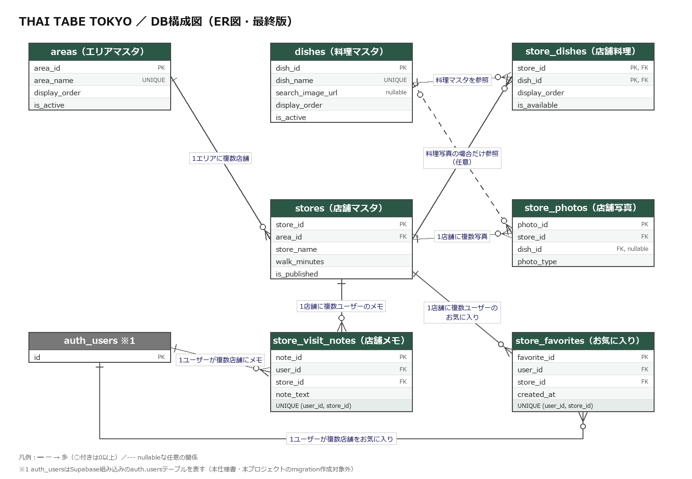

整合性・登録ルール
No. | 対象 | 条件 | ルール
1 | 営業時間 | ランチまたはディナー営業がTRUE | 対応する営業時間と最低価格を必須にする。両方FALSEの公開店舗は登録不可
2 | 利用シーン | 4種類のフラグ | 判定基準を確認できた場合だけTRUE。空欄を使わず、初期値FALSE
3 | 店舗料理 | 表示順 | 同一店舗内で重複不可。提供中料理を表示順に並べる。U02は料理選択時に選択料理を除く先頭1件を『ほかにも』、料理が『すべて』の場合は先頭2件を『主な料理』として表示。U03は先頭6件を表示
4 | 料理写真 | photo_type=料理 | dish_id必須。同じ店舗のstore_dishesに存在する料理だけ登録可能
5 | 外観・店内写真 | photo_type=外観または店内 | dish_idは空欄。同一店舗・同一種別の表示順は重複不可
6 | 写真不足 | 外観・店内・料理 | 外観写真未登録時はロゴ入り代替画像、店内写真未登録時は写真欄非表示とする。店舗料理写真が未登録の場合は、他店舗または料理マスタの写真を使わず、共通の「料理写真準備中」という文字を表示する。提供中料理自体がない店舗のU02カードも同じ「料理写真準備中」という文字を表示する
7 | 確認できない情報 | 任意項目が空欄 | 推測で登録せず画面非表示。最終確認日を含む共通注記は表示
8 | 店舗情報更新 | 公開店舗 | 公式情報を優先し、原則3か月ごとおよび変更把握時に確認・更新
9 | 更新日時 | 店舗情報をUPDATE | stores.updated_atを現在日時へ自動更新するDBトリガーを作成する

6．店舗メモ（store_visit_notes）※Ver.2追加
日本語項目名 | DB項目名 | キー | データ型 | 必須 | 内容・登録ルール
メモID | note_id | PK | bigint | 必須 | 自動採番（identity）
ユーザーID | user_id | FK | uuid | 必須 | auth.users(id)を参照する。ユーザー削除時はcascadeで削除する
店舗ID | store_id | FK | bigint | 必須 | stores.store_idを参照する
メモ内容 | note_text | － | text | 必須 | trim(note_text)の文字数が1～500文字であることをCHECK制約で検証する。空白のみ（trim後0文字）は登録不可
作成日時 | created_at | － | timestamptz | 必須 | 登録時に自動設定（default now()）
更新日時 | updated_at | － | timestamptz | 必須 | 更新時に自動更新（storesと同様のトリガー）
一意制約 | (user_id, store_id) | UNIQUE | － | － | UNIQUE(user_id, store_id)。1ユーザー・1店舗につき1件のみ登録できる

認証について（Ver.2追加）
auth.usersはSupabaseが提供する組み込みテーブルであり、本仕様書・本プロジェクトの独自migration作成対象外とする

7．U06専用DB関数 ※Ver.2追加
関数名 | get_own_note_store_names()
目的 | U06（メモ一覧）で、本人がメモを持つ店舗の店舗名を、公開・非公開を問わず最小限（store_id／store_name／is_published）だけ安全に取得する
方式 | SECURITY DEFINER関数（RPC）として新設する。既存のstores・store_visit_notesのRLS・GRANTは一切変更しない
本人確認 | 関数内部で (select auth.uid()) と store_visit_notes.user_id の一致をEXISTS句で必須とする。auth.uid()が一致する自分のメモに紐づく店舗行だけを返す
権限 | EXECUTE権限はauthenticatedにのみ付与し、anon・publicからは取り消す（revoke）
安全対策 | search_path = '' を固定し、public.stores／public.store_visit_notesのようにスキーマを完全修飾する（既存のset_store_visit_notes_updated_at()と同じ方針）
非公開情報の非漏えい | 他ユーザーのメモに紐づく非公開店舗名、本人がメモを持たない非公開店舗名は返さない（EXISTS句の条件を満たさないため）
既存機能への影響 | U01・U02・U03は従来どおりanonクライアント経由でis_published=TRUEの店舗のみ取得する。本関数はU06専用であり、既存の検索・詳細取得ロジックには影響しない
実装状況 | 実装済み。新しいmigration（20260929190000_create_get_own_note_store_names_function.sql）でDB関数 get_own_note_store_names() を追加し、U06で使用していた（現在、U06の取得は get_own_notes() に変更。下の11．を参照）

8．お気に入り（store_favorites）※Ver.2追加
日本語項目名 | DB項目名 | キー | データ型 | 必須 | 内容・登録ルール
お気に入りID | favorite_id | PK | bigint | 必須 | 自動採番（identity）
ユーザーID | user_id | FK | uuid | 必須 | auth.users(id)を参照する。ユーザー削除時はcascadeで削除する
店舗ID | store_id | FK | bigint | 必須 | stores.store_idを参照する。店舗削除時はcascadeで削除する
登録日時 | created_at | － | timestamptz | 必須 | 登録時に自動設定（default now()）。U07の並び順（降順）に使用し、画面には表示しない
一意制約 | (user_id, store_id) | UNIQUE | － | － | UNIQUE(user_id, store_id)。1ユーザー・1店舗につき1件のみ登録できる
補足（更新） | 更新はない（登録と削除のみ）。updated_atと更新用トリガーは持たない
補足（インデックス） | store_idにインデックスを作成する
補足（非公開） | 店舗が非公開（is_published=FALSE）になっても、お気に入り行は削除しない
補足（登録条件） | 公開中の店舗のみ新規登録できる（BEFORE INSERTトリガーで検査。詳細は「10．登録制限トリガー」）

お気に入り追加分のテーブルの紐づけ
親テーブル | 親項目 | 子テーブル | 子項目 | 関係 | 用途
stores | store_id | store_favorites | store_id | 1対多 | 1店舗に複数ユーザーのお気に入り（1ユーザー1件、UNIQUE(user_id, store_id)）
auth.users | id | store_favorites | user_id | 1対多 | 1ユーザーが複数店舗をお気に入り（1店舗1件、ユーザー削除時cascadeで削除）

9．U07専用DB関数 ※Ver.2追加
関数名 | get_own_favorites()
目的 | U07（お気に入り）で、本人がお気に入りに登録した店舗の店舗名を、公開・非公開を問わず最小限（store_id／store_name／is_published／created_at）だけ、created_at降順で1回で安全に取得する
方式 | SECURITY DEFINER関数（RPC）として新設する。引数はなく、対象は常にログイン本人とする。既存のstores・store_visit_notes・store_favoritesのRLS・GRANTは一切変更しない
本人確認 | 関数内部で (select auth.uid()) と store_favorites.user_id の一致を必須とする。auth.uid()が一致する自分のお気に入り行に紐づく店舗だけを返す
権限 | EXECUTE権限はauthenticatedにのみ付与し、anon・publicからは取り消す（revoke）
安全対策 | search_path = '' を固定し、public.stores／public.store_favoritesのようにスキーマを完全修飾する（既存のget_own_note_store_names()、set_store_visit_notes_updated_at()と同じ方針）
非公開情報の非漏えい | 他ユーザーのお気に入りに紐づく店舗名、店舗名以外の非公開店舗の情報は返さない
既存機能への影響 | get_own_note_store_names()（U06用）を含む既存の関数・RLS・GRANTは変更しない。U01・U02・U03は従来どおりanonクライアント経由でis_published=TRUEの店舗のみ取得する
実装状況 | 実装済み。新しいmigration（20260930153135_create_store_favorites.sql）でDB関数 get_own_favorites() を追加し、U07で使用している
10．登録制限トリガー ※Ver.2追加
目的 | 公開中でない店舗の新規お気に入り登録を、APIから直接操作した場合も含めて拒否する
方式 | store_favoritesへのBEFORE INSERTトリガー（トリガー関数はSECURITY DEFINER）。INSERT時だけ検査し、UPDATE・DELETE時には動作しない
条件 | 登録しようとするstore_idの店舗がis_published=TRUEの場合のみ登録を許可する。存在しない店舗と非公開店舗は区別せず、同じ拒否とする
拒否時 | 公開中でない店舗、または存在しない店舗を新規お気に入り登録しようとした場合は、SQLSTATE 'TF001'（メッセージ: store is not available for favorites）のエラーを返す。Server Actionは error.code === "TF001" で判別し、画面に「この店舗は現在お気に入りに登録できません。」を表示する。API（PostgREST）経由でも error.code が "TF001" で返ることをローカルSupabaseで確認済み。公開／非公開の判定はこのトリガーを最終判定とし、Server Action側では重複して実装しない
既存行 | 登録後に店舗が非公開になっても、既存のお気に入り行は削除・更新しない。U07には『非公開』として表示する
安全対策 | search_path = '' を固定し、スキーマを完全修飾する。トリガー関数のEXECUTE権限はpublic・anon・authenticatedから取り消す
既存機能への影響 | store_favorites・stores・store_visit_notesの既存RLS・GRANTは変更しない

11．アカウント削除とユーザーデータの削除 ※Ver.2追加
目的 | ログイン中の本人が自分のアカウントを削除（退会）できるようにする（U08）
方式 | Server Actionからサーバー専用モジュール経由で、Supabase Auth Admin APIの auth.admin.deleteUser() を呼び、auth.usersの本人の行を削除する。DB関数・migrationは追加しない（既存のDB定義を利用する）
削除対象 | ログイン中ユーザーの検証済みJWTから取得したユーザーIDのみ。フォーム値・URLパラメータ等からユーザーIDを受け取らない
連動して削除されるデータ | store_visit_notes.user_id・store_favorites.user_idはauth.users(id)をON DELETE CASCADEで参照しているため、アカウント削除時に本人のメモ・お気に入りは自動で削除される（追加の削除処理は行わない）
他のテーブル | areas・dishes・stores・store_dishes・store_photosにはユーザーIDがなく、アカウント削除の影響を受けない
他ユーザーへの影響 | 削除されるのは本人のアカウントと本人のメモ・お気に入りだけ。他ユーザーのアカウント・メモ・お気に入りには影響しない
再登録 | 削除後は、同じメールアドレスで新規登録（U05）できる
既存機能への影響 | 既存のRLS・GRANT・関数は変更しない。管理者用キーの扱いは18_環境変数・セキュリティ（EV03、ES48〜ES54）に従う
削除成功の扱い | auth.admin.deleteUser()が成功した時点で、退会処理は成功扱いとする。その後のセッション破棄（signOut）が失敗しても、削除を失敗扱いに戻さず、削除済みアカウントは復元しない
削除直後の他タブ・他端末 | 削除直後は、他タブ・他端末に既存のJWT・セッション情報が一時的に残り、ログイン中に見える場合がある。ただし、削除済みユーザーは再認証できず、セッション更新・再ログインもできない。削除済みユーザーのデータは復元されず、メモ・お気に入りはON DELETE CASCADEで削除済みである。他タブ・他端末の表示は、既存トークンの有効期限や更新タイミングによる一時的なものである
12．U06専用DB関数（取得の1本化） ※Ver.2追加
関数名 | get_own_notes()
目的 | U06（メモ一覧）で、本人のメモを、店舗の公開・非公開を問わず最小限（note_id／store_id／note_text／updated_at／store_name／is_published）だけ、updated_at降順で1回で安全に取得する（メモ・店舗名の2回の取得をやめ、U07の get_own_favorites() と同じ方式にそろえる）
方式 | SECURITY DEFINER関数（RPC）として新設する。引数はなく、対象は常にログイン本人とする。既存のstores・store_visit_notes・store_favoritesのRLS・GRANTは一切変更しない
本人確認 | 関数内部で (select auth.uid()) と store_visit_notes.user_id の一致を必須とする。auth.uid()が一致する自分のメモだけを、storesと結合して返す
権限 | EXECUTE権限はauthenticatedにのみ付与し、anon・publicからは取り消す（revoke）
安全対策 | search_path = '' を固定し、public.stores／public.store_visit_notesのようにスキーマを完全修飾する（既存のget_own_note_store_names()、get_own_favorites()と同じ方針）
並び順 | updated_at降順。同じupdated_atの場合のみ note_id 降順を第2キーとする（アプリ側では並べ替えない）
非公開情報の非漏えい | 他ユーザーのメモは返さない。返す店舗の情報は、本人のメモに紐づく店舗の store_name・is_published だけとする
既存機能への影響 | get_own_note_store_names()を含む既存の関数・RLS・GRANTは変更しない（get_own_note_store_names()は、アプリからは使わなくなったが、既存のテスト（TC-SEC-10〜14）のため残している）。U01・U02・U03は従来どおりanonクライアント経由でis_published=TRUEの店舗のみ取得する
実装状況 | 実装済み。新しいmigration（20261013120000_create_get_own_notes_function.sql）でDB関数 get_own_notes() を追加し、U06で使用している（PR #122。平田さんの指摘X3-15）。本番のSupabaseへは、2026/10/13に適用済み（関数の追加と、migration履歴の登録。適用後に、関数・権限・履歴を確認した）

